REL. FOTOGRÁFICO
 |  |  | RELATÓRIO DE EVIDÊNCIAS FOTOGRÁFICAS - LT

REGIONAL |  | LESTE |  | TIPO DE INSPEÇÃO | MINUCIOSA | TENSÃO |  | 69KV
DESCRIÇÃO DA LINHA |  | BOA ESPERANÇA / SÃO JOÃO DOS PATOS |  | ORDEM DE INSPEÇÃO | 6000245142 | KM DA LINHA |  | 32.9
RELATÓRIO DE EVIDÊNCIAS FOTOGRÁFICAS
REGISTRO CENÁRIO ANTES |  |  |  |  | REGISTRO CENÁRIO DEPOIS
CÓDIGO DO DEFEITO | SUBGRUPO | DESCRIÇÃO DO DEFEITO |  | SERVIÇO A REALIZAR | OBSERVAÇÃO | PRIRIDADE | ESTRUTURA/Nº DA ESTRUTURA | DATA DA CORREÇÃO

ES19 | POSTE | POSTE C/ CASA DE ABELHAS / MARIBONDOS |  | ELIMINAR ABELHA/MARIBONDOS | 0 | A | LPS-32/12
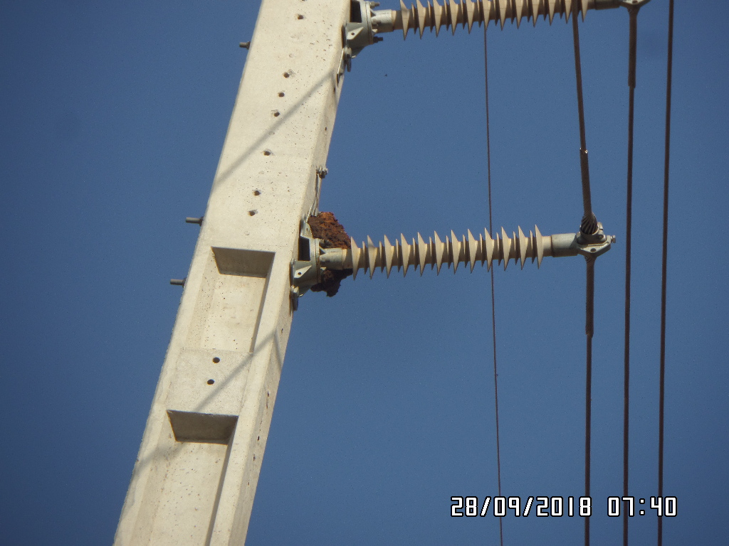 ENQUADRAR A FOTO À ESSE ESPAÇO, OBEDECENDO AS DIMENSÕES. Para inserir e configurar a foto, siga as orientações que se encontram no campo passo-a-passo, caso esteja oculto, clique no [2] ao lado da coluna A do cabeçalho para reexibir. |  |  |  |  | ENQUADRAR A FOTO À ESSE ESPAÇO, OBEDECENDO AS DIMENSÕES. Para inserir e configurar a foto, siga as orientações que se encontram no campo passo-a-passo, caso esteja oculto, clique no [2] ao lado da coluna A do cabeçalho para reexibir.

REGISTRO CENÁRIO ANTES |  |  |  |  | REGISTRO CENÁRIO DEPOIS
CÓDIGO DO DEFEITO | SUBGRUPO | DESCRIÇÃO DO DEFEITO |  | SERVIÇO A REALIZAR | OBSERVAÇÃO | PRIRIDADE | ESTRUTURA/Nº DA ESTRUTURA | DATA DA CORREÇÃO

ES19 | POSTE | POSTE C/ CASA DE ABELHAS / MARIBONDOS |  | ELIMINAR ABELHA/MARIBONDOS | 0 | A | S1D-27/2
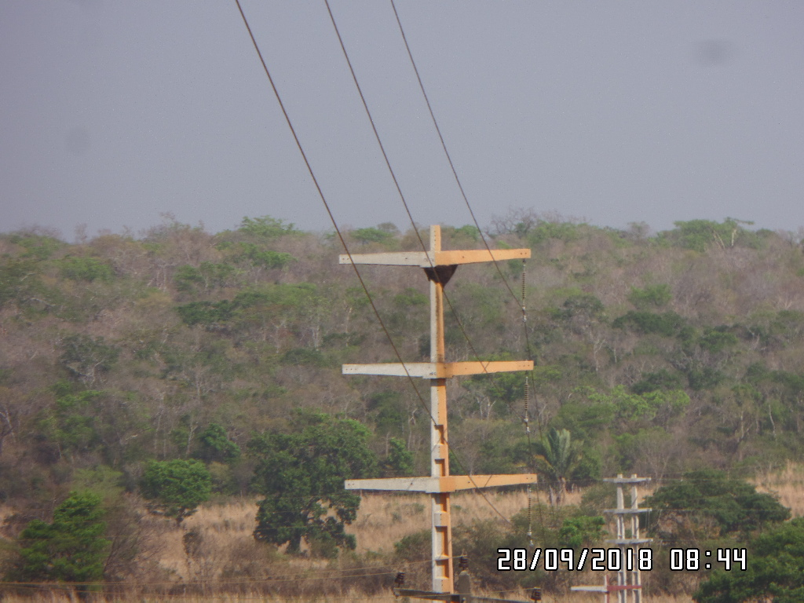 ENQUADRAR A FOTO À ESSE ESPAÇO, OBEDECENDO AS DIMENSÕES. Para inserir e configurar a foto, siga as orientações que se encontram no campo passo-a-passo, caso esteja oculto, clique no [2] ao lado da coluna A do cabeçalho para reexibir. |  |  |  |  | ENQUADRAR A FOTO À ESSE ESPAÇO, OBEDECENDO AS DIMENSÕES. Para inserir e configurar a foto, siga as orientações que se encontram no campo passo-a-passo, caso esteja oculto, clique no [2] ao lado da coluna A do cabeçalho para reexibir.

REGISTRO CENÁRIO ANTES |  |  |  |  | REGISTRO CENÁRIO DEPOIS
CÓDIGO DO DEFEITO | SUBGRUPO | DESCRIÇÃO DO DEFEITO |  | SERVIÇO A REALIZAR | OBSERVAÇÃO | PRIRIDADE | ESTRUTURA/Nº DA ESTRUTURA | DATA DA CORREÇÃO

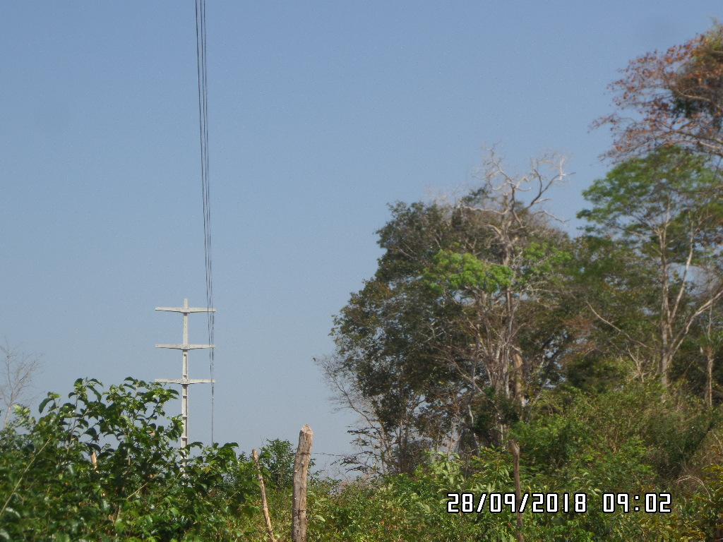
AF01 | ÁRVORE | ÁRV. DENTRO DA FAIXA-DIST. CONDUT. > 1,5M |  | PODAR ÁRVORE | 4 ÁRVORES | P2 | AGU1D-23/1
ENQUADRAR A FOTO À ESSE ESPAÇO, OBEDECENDO AS DIMENSÕES. Para inserir e configurar a foto, siga as orientações que se encontram no campo passo-a-passo, caso esteja oculto, clique no [2] ao lado da coluna A do cabeçalho para reexibir. |  |  |  |  | ENQUADRAR A FOTO À ESSE ESPAÇO, OBEDECENDO AS DIMENSÕES. Para inserir e configurar a foto, siga as orientações que se encontram no campo passo-a-passo, caso esteja oculto, clique no [2] ao lado da coluna A do cabeçalho para reexibir.

REGISTRO CENÁRIO ANTES |  |  |  |  | REGISTRO CENÁRIO DEPOIS
CÓDIGO DO DEFEITO | SUBGRUPO | DESCRIÇÃO DO DEFEITO |  | SERVIÇO A REALIZAR | OBSERVAÇÃO | PRIRIDADE | ESTRUTURA/Nº DA ESTRUTURA | DATA DA CORREÇÃO

IS17 | POLIMÉRICO | POUCO CHAMUSCADO - POLIMÉRICO |  | SUBSTITUIR ISOLADOR | SEM NECESSITADE DE TROCA | A | S1D-17/3
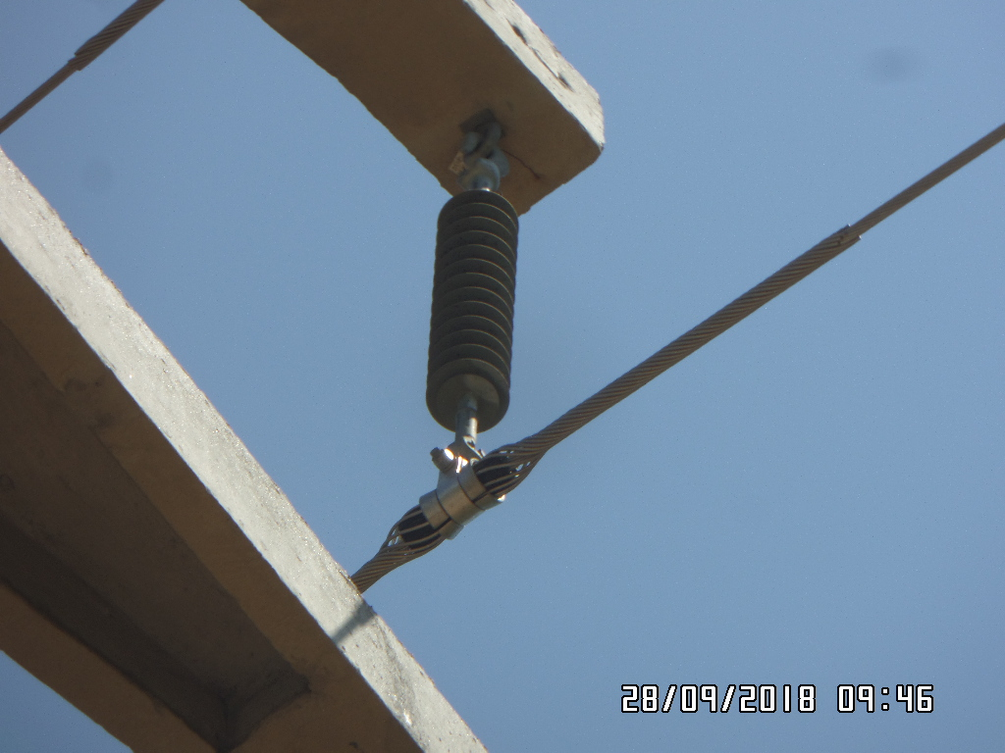 ENQUADRAR A FOTO À ESSE ESPAÇO, OBEDECENDO AS DIMENSÕES. Para inserir e configurar a foto, siga as orientações que se encontram no campo passo-a-passo, caso esteja oculto, clique no [2] ao lado da coluna A do cabeçalho para reexibir. |  |  |  |  | ENQUADRAR A FOTO À ESSE ESPAÇO, OBEDECENDO AS DIMENSÕES. Para inserir e configurar a foto, siga as orientações que se encontram no campo passo-a-passo, caso esteja oculto, clique no [2] ao lado da coluna A do cabeçalho para reexibir.

REGISTRO CENÁRIO ANTES |  |  |  |  | REGISTRO CENÁRIO DEPOIS
CÓDIGO DO DEFEITO | SUBGRUPO | DESCRIÇÃO DO DEFEITO |  | SERVIÇO A REALIZAR | OBSERVAÇÃO | PRIRIDADE | ESTRUTURA/Nº DA ESTRUTURA | DATA DA CORREÇÃO

ES19 | POSTE | POSTE C/ CASA DE ABELHAS / MARIBONDOS |  | ELIMINAR ABELHA/MARIBONDOS | 0 | A | S1D-15/3
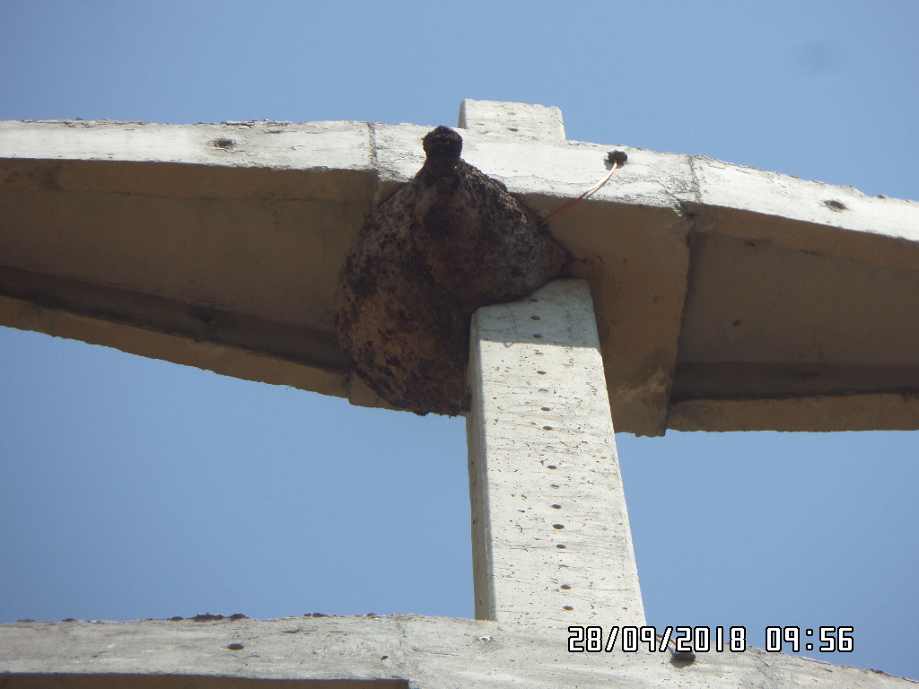 ENQUADRAR A FOTO À ESSE ESPAÇO, OBEDECENDO AS DIMENSÕES. Para inserir e configurar a foto, siga as orientações que se encontram no campo passo-a-passo, caso esteja oculto, clique no [2] ao lado da coluna A do cabeçalho para reexibir. |  |  |  |  | ENQUADRAR A FOTO À ESSE ESPAÇO, OBEDECENDO AS DIMENSÕES. Para inserir e configurar a foto, siga as orientações que se encontram no campo passo-a-passo, caso esteja oculto, clique no [2] ao lado da coluna A do cabeçalho para reexibir.

REGISTRO CENÁRIO ANTES |  |  |  |  | REGISTRO CENÁRIO DEPOIS
CÓDIGO DO DEFEITO | SUBGRUPO | DESCRIÇÃO DO DEFEITO |  | SERVIÇO A REALIZAR | OBSERVAÇÃO | PRIRIDADE | ESTRUTURA/Nº DA ESTRUTURA | DATA DA CORREÇÃO

AF01 | ÁRVORE | ÁRV. DENTRO DA FAIXA-DIST. CONDUT. > 1,5M |  | PODAR ÁRVORE | 1 ÁRVORE | P2 | S1D-15/1
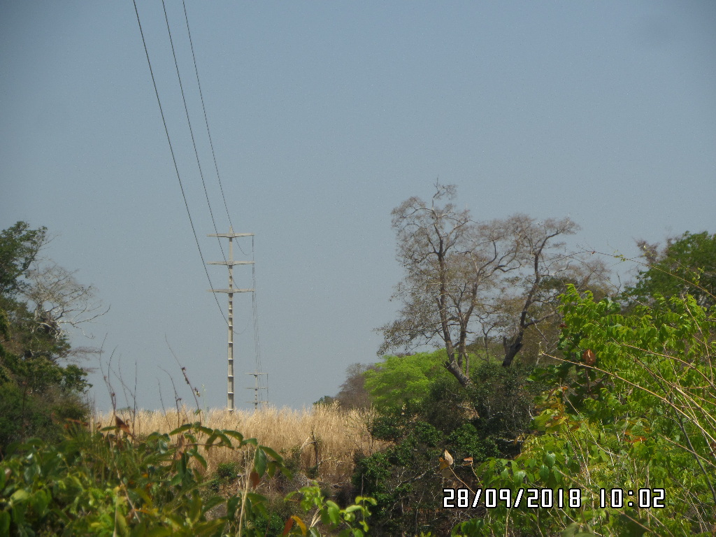 ENQUADRAR A FOTO À ESSE ESPAÇO, OBEDECENDO AS DIMENSÕES. Para inserir e configurar a foto, siga as orientações que se encontram no campo passo-a-passo, caso esteja oculto, clique no [2] ao lado da coluna A do cabeçalho para reexibir. |  |  |  |  | ENQUADRAR A FOTO À ESSE ESPAÇO, OBEDECENDO AS DIMENSÕES. Para inserir e configurar a foto, siga as orientações que se encontram no campo passo-a-passo, caso esteja oculto, clique no [2] ao lado da coluna A do cabeçalho para reexibir.

REGISTRO CENÁRIO ANTES |  |  |  |  | REGISTRO CENÁRIO DEPOIS
CÓDIGO DO DEFEITO | SUBGRUPO | DESCRIÇÃO DO DEFEITO |  | SERVIÇO A REALIZAR | OBSERVAÇÃO | PRIRIDADE | ESTRUTURA/Nº DA ESTRUTURA | DATA DA CORREÇÃO

ES19 | POSTE | POSTE C/ CASA DE ABELHAS / MARIBONDOS |  | ELIMINAR ABELHA/MARIBONDOS | 0 | A | S1D-14/1
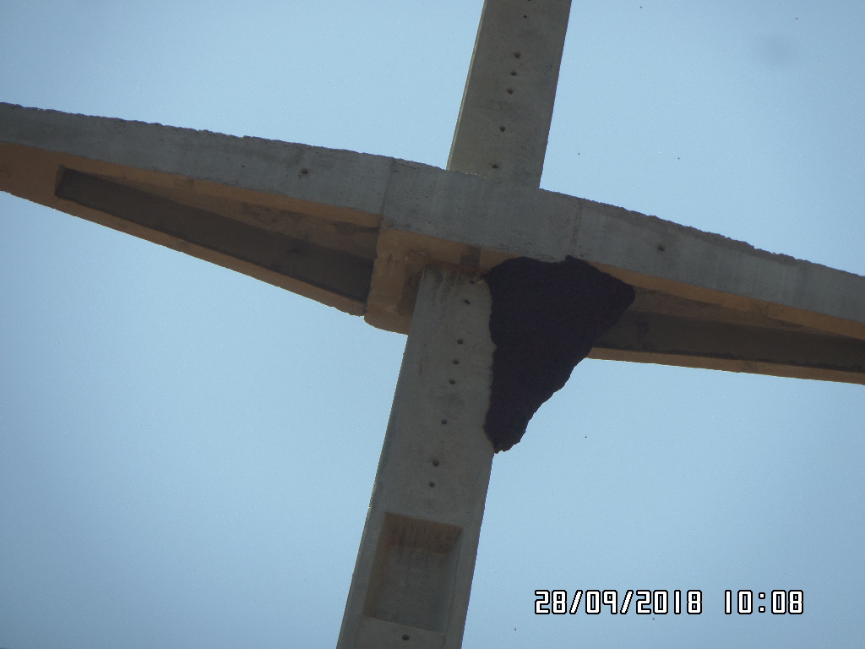 ENQUADRAR A FOTO À ESSE ESPAÇO, OBEDECENDO AS DIMENSÕES. Para inserir e configurar a foto, siga as orientações que se encontram no campo passo-a-passo, caso esteja oculto, clique no [2] ao lado da coluna A do cabeçalho para reexibir. |  |  |  |  | ENQUADRAR A FOTO À ESSE ESPAÇO, OBEDECENDO AS DIMENSÕES. Para inserir e configurar a foto, siga as orientações que se encontram no campo passo-a-passo, caso esteja oculto, clique no [2] ao lado da coluna A do cabeçalho para reexibir.

REGISTRO CENÁRIO ANTES |  |  |  |  | REGISTRO CENÁRIO DEPOIS
CÓDIGO DO DEFEITO | SUBGRUPO | DESCRIÇÃO DO DEFEITO |  | SERVIÇO A REALIZAR | OBSERVAÇÃO | PRIRIDADE | ESTRUTURA/Nº DA ESTRUTURA | DATA DA CORREÇÃO

ENQUADRAR A FOTO À ESSE ESPAÇO, OBEDECENDO AS DIMENSÕES. Para inserir e configurar a foto, siga as orientações que se encontram no campo passo-a-passo, caso esteja oculto, clique no [2] ao lado da coluna A do cabeçalho para reexibir. |  |  |  |  | ENQUADRAR A FOTO À ESSE ESPAÇO, OBEDECENDO AS DIMENSÕES. Para inserir e configurar a foto, siga as orientações que se encontram no campo passo-a-passo, caso esteja oculto, clique no [2] ao lado da coluna A do cabeçalho para reexibir.

REGISTRO CENÁRIO ANTES |  |  |  |  | REGISTRO CENÁRIO DEPOIS
CÓDIGO DO DEFEITO | SUBGRUPO | DESCRIÇÃO DO DEFEITO |  | SERVIÇO A REALIZAR | OBSERVAÇÃO | PRIRIDADE | ESTRUTURA/Nº DA ESTRUTURA | DATA DA CORREÇÃO

ENQUADRAR A FOTO À ESSE ESPAÇO, OBEDECENDO AS DIMENSÕES. Para inserir e configurar a foto, siga as orientações que se encontram no campo passo-a-passo, caso esteja oculto, clique no [2] ao lado da coluna A do cabeçalho para reexibir. |  |  |  |  | ENQUADRAR A FOTO À ESSE ESPAÇO, OBEDECENDO AS DIMENSÕES. Para inserir e configurar a foto, siga as orientações que se encontram no campo passo-a-passo, caso esteja oculto, clique no [2] ao lado da coluna A do cabeçalho para reexibir.

REGISTRO CENÁRIO ANTES |  |  |  |  | REGISTRO CENÁRIO DEPOIS
CÓDIGO DO DEFEITO | SUBGRUPO | DESCRIÇÃO DO DEFEITO |  | SERVIÇO A REALIZAR | OBSERVAÇÃO | PRIRIDADE | ESTRUTURA/Nº DA ESTRUTURA | DATA DA CORREÇÃO

ENQUADRAR A FOTO À ESSE ESPAÇO, OBEDECENDO AS DIMENSÕES. Para inserir e configurar a foto, siga as orientações que se encontram no campo passo-a-passo, caso esteja oculto, clique no [2] ao lado da coluna A do cabeçalho para reexibir. |  |  |  |  | ENQUADRAR A FOTO À ESSE ESPAÇO, OBEDECENDO AS DIMENSÕES. Para inserir e configurar a foto, siga as orientações que se encontram no campo passo-a-passo, caso esteja oculto, clique no [2] ao lado da coluna A do cabeçalho para reexibir.

REGISTRO CENÁRIO ANTES |  |  |  |  | REGISTRO CENÁRIO DEPOIS
CÓDIGO DO DEFEITO | SUBGRUPO | DESCRIÇÃO DO DEFEITO |  | SERVIÇO A REALIZAR | OBSERVAÇÃO | PRIRIDADE | ESTRUTURA/Nº DA ESTRUTURA | DATA DA CORREÇÃO

ENQUADRAR A FOTO À ESSE ESPAÇO, OBEDECENDO AS DIMENSÕES. Para inserir e configurar a foto, siga as orientações que se encontram no campo passo-a-passo, caso esteja oculto, clique no [2] ao lado da coluna A do cabeçalho para reexibir. |  |  |  |  | ENQUADRAR A FOTO À ESSE ESPAÇO, OBEDECENDO AS DIMENSÕES. Para inserir e configurar a foto, siga as orientações que se encontram no campo passo-a-passo, caso esteja oculto, clique no [2] ao lado da coluna A do cabeçalho para reexibir.

REGISTRO CENÁRIO ANTES |  |  |  |  | REGISTRO CENÁRIO DEPOIS
CÓDIGO DO DEFEITO | SUBGRUPO | DESCRIÇÃO DO DEFEITO |  | SERVIÇO A REALIZAR | OBSERVAÇÃO | PRIRIDADE | ESTRUTURA/Nº DA ESTRUTURA | DATA DA CORREÇÃO

ENQUADRAR A FOTO À ESSE ESPAÇO, OBEDECENDO AS DIMENSÕES. Para inserir e configurar a foto, siga as orientações que se encontram no campo passo-a-passo, caso esteja oculto, clique no [2] ao lado da coluna A do cabeçalho para reexibir. |  |  |  |  | ENQUADRAR A FOTO À ESSE ESPAÇO, OBEDECENDO AS DIMENSÕES. Para inserir e configurar a foto, siga as orientações que se encontram no campo passo-a-passo, caso esteja oculto, clique no [2] ao lado da coluna A do cabeçalho para reexibir.

REGISTRO CENÁRIO ANTES |  |  |  |  | REGISTRO CENÁRIO DEPOIS
CÓDIGO DO DEFEITO | SUBGRUPO | DESCRIÇÃO DO DEFEITO |  | SERVIÇO A REALIZAR | OBSERVAÇÃO | PRIRIDADE | ESTRUTURA/Nº DA ESTRUTURA | DATA DA CORREÇÃO

ENQUADRAR A FOTO À ESSE ESPAÇO, OBEDECENDO AS DIMENSÕES. Para inserir e configurar a foto, siga as orientações que se encontram no campo passo-a-passo, caso esteja oculto, clique no [2] ao lado da coluna A do cabeçalho para reexibir. |  |  |  |  | ENQUADRAR A FOTO À ESSE ESPAÇO, OBEDECENDO AS DIMENSÕES. Para inserir e configurar a foto, siga as orientações que se encontram no campo passo-a-passo, caso esteja oculto, clique no [2] ao lado da coluna A do cabeçalho para reexibir.

REGISTRO CENÁRIO ANTES |  |  |  |  | REGISTRO CENÁRIO DEPOIS
CÓDIGO DO DEFEITO | SUBGRUPO | DESCRIÇÃO DO DEFEITO |  | SERVIÇO A REALIZAR | OBSERVAÇÃO | PRIRIDADE | ESTRUTURA/Nº DA ESTRUTURA | DATA DA CORREÇÃO

ENQUADRAR A FOTO À ESSE ESPAÇO, OBEDECENDO AS DIMENSÕES. Para inserir e configurar a foto, siga as orientações que se encontram no campo passo-a-passo, caso esteja oculto, clique no [2] ao lado da coluna A do cabeçalho para reexibir. |  |  |  |  | ENQUADRAR A FOTO À ESSE ESPAÇO, OBEDECENDO AS DIMENSÕES. Para inserir e configurar a foto, siga as orientações que se encontram no campo passo-a-passo, caso esteja oculto, clique no [2] ao lado da coluna A do cabeçalho para reexibir.

REGISTRO CENÁRIO ANTES |  |  |  |  | REGISTRO CENÁRIO DEPOIS
CÓDIGO DO DEFEITO | SUBGRUPO | DESCRIÇÃO DO DEFEITO |  | SERVIÇO A REALIZAR | OBSERVAÇÃO | PRIRIDADE | ESTRUTURA/Nº DA ESTRUTURA | DATA DA CORREÇÃO

ENQUADRAR A FOTO À ESSE ESPAÇO, OBEDECENDO AS DIMENSÕES. Para inserir e configurar a foto, siga as orientações que se encontram no campo passo-a-passo, caso esteja oculto, clique no [2] ao lado da coluna A do cabeçalho para reexibir. |  |  |  |  | ENQUADRAR A FOTO À ESSE ESPAÇO, OBEDECENDO AS DIMENSÕES. Para inserir e configurar a foto, siga as orientações que se encontram no campo passo-a-passo, caso esteja oculto, clique no [2] ao lado da coluna A do cabeçalho para reexibir.

REGISTRO CENÁRIO ANTES |  |  |  |  | REGISTRO CENÁRIO DEPOIS
CÓDIGO DO DEFEITO | SUBGRUPO | DESCRIÇÃO DO DEFEITO |  | SERVIÇO A REALIZAR | OBSERVAÇÃO | PRIRIDADE | ESTRUTURA/Nº DA ESTRUTURA | DATA DA CORREÇÃO

ENQUADRAR A FOTO À ESSE ESPAÇO, OBEDECENDO AS DIMENSÕES. Para inserir e configurar a foto, siga as orientações que se encontram no campo passo-a-passo, caso esteja oculto, clique no [2] ao lado da coluna A do cabeçalho para reexibir. |  |  |  |  | ENQUADRAR A FOTO À ESSE ESPAÇO, OBEDECENDO AS DIMENSÕES. Para inserir e configurar a foto, siga as orientações que se encontram no campo passo-a-passo, caso esteja oculto, clique no [2] ao lado da coluna A do cabeçalho para reexibir.

REGISTRO CENÁRIO ANTES |  |  |  |  | REGISTRO CENÁRIO DEPOIS
CÓDIGO DO DEFEITO | SUBGRUPO | DESCRIÇÃO DO DEFEITO |  | SERVIÇO A REALIZAR | OBSERVAÇÃO | PRIRIDADE | ESTRUTURA/Nº DA ESTRUTURA | DATA DA CORREÇÃO

ENQUADRAR A FOTO À ESSE ESPAÇO, OBEDECENDO AS DIMENSÕES. Para inserir e configurar a foto, siga as orientações que se encontram no campo passo-a-passo, caso esteja oculto, clique no [2] ao lado da coluna A do cabeçalho para reexibir. |  |  |  |  | ENQUADRAR A FOTO À ESSE ESPAÇO, OBEDECENDO AS DIMENSÕES. Para inserir e configurar a foto, siga as orientações que se encontram no campo passo-a-passo, caso esteja oculto, clique no [2] ao lado da coluna A do cabeçalho para reexibir.

REGISTRO CENÁRIO ANTES |  |  |  |  | REGISTRO CENÁRIO DEPOIS
CÓDIGO DO DEFEITO | SUBGRUPO | DESCRIÇÃO DO DEFEITO |  | SERVIÇO A REALIZAR | OBSERVAÇÃO | PRIRIDADE | ESTRUTURA/Nº DA ESTRUTURA | DATA DA CORREÇÃO

ENQUADRAR A FOTO À ESSE ESPAÇO, OBEDECENDO AS DIMENSÕES. Para inserir e configurar a foto, siga as orientações que se encontram no campo passo-a-passo, caso esteja oculto, clique no [2] ao lado da coluna A do cabeçalho para reexibir. |  |  |  |  | ENQUADRAR A FOTO À ESSE ESPAÇO, OBEDECENDO AS DIMENSÕES. Para inserir e configurar a foto, siga as orientações que se encontram no campo passo-a-passo, caso esteja oculto, clique no [2] ao lado da coluna A do cabeçalho para reexibir.

REGISTRO CENÁRIO ANTES |  |  |  |  | REGISTRO CENÁRIO DEPOIS
CÓDIGO DO DEFEITO | SUBGRUPO | DESCRIÇÃO DO DEFEITO |  | SERVIÇO A REALIZAR | OBSERVAÇÃO | PRIRIDADE | ESTRUTURA/Nº DA ESTRUTURA | DATA DA CORREÇÃO

ENQUADRAR A FOTO À ESSE ESPAÇO, OBEDECENDO AS DIMENSÕES. Para inserir e configurar a foto, siga as orientações que se encontram no campo passo-a-passo, caso esteja oculto, clique no [2] ao lado da coluna A do cabeçalho para reexibir. |  |  |  |  | ENQUADRAR A FOTO À ESSE ESPAÇO, OBEDECENDO AS DIMENSÕES. Para inserir e configurar a foto, siga as orientações que se encontram no campo passo-a-passo, caso esteja oculto, clique no [2] ao lado da coluna A do cabeçalho para reexibir.

REGISTRO CENÁRIO ANTES |  |  |  |  | REGISTRO CENÁRIO DEPOIS
CÓDIGO DO DEFEITO | SUBGRUPO | DESCRIÇÃO DO DEFEITO |  | SERVIÇO A REALIZAR | OBSERVAÇÃO | PRIRIDADE | ESTRUTURA/Nº DA ESTRUTURA | DATA DA CORREÇÃO

ENQUADRAR A FOTO À ESSE ESPAÇO, OBEDECENDO AS DIMENSÕES. Para inserir e configurar a foto, siga as orientações que se encontram no campo passo-a-passo, caso esteja oculto, clique no [2] ao lado da coluna A do cabeçalho para reexibir. |  |  |  |  | ENQUADRAR A FOTO À ESSE ESPAÇO, OBEDECENDO AS DIMENSÕES. Para inserir e configurar a foto, siga as orientações que se encontram no campo passo-a-passo, caso esteja oculto, clique no [2] ao lado da coluna A do cabeçalho para reexibir.

REGISTRO CENÁRIO ANTES |  |  |  |  | REGISTRO CENÁRIO DEPOIS
CÓDIGO DO DEFEITO | SUBGRUPO | DESCRIÇÃO DO DEFEITO |  | SERVIÇO A REALIZAR | OBSERVAÇÃO | PRIRIDADE | ESTRUTURA/Nº DA ESTRUTURA | DATA DA CORREÇÃO

ENQUADRAR A FOTO À ESSE ESPAÇO, OBEDECENDO AS DIMENSÕES. Para inserir e configurar a foto, siga as orientações que se encontram no campo passo-a-passo, caso esteja oculto, clique no [2] ao lado da coluna A do cabeçalho para reexibir. |  |  |  |  | ENQUADRAR A FOTO À ESSE ESPAÇO, OBEDECENDO AS DIMENSÕES. Para inserir e configurar a foto, siga as orientações que se encontram no campo passo-a-passo, caso esteja oculto, clique no [2] ao lado da coluna A do cabeçalho para reexibir.

REGISTRO CENÁRIO ANTES |  |  |  |  | REGISTRO CENÁRIO DEPOIS
CÓDIGO DO DEFEITO | SUBGRUPO | DESCRIÇÃO DO DEFEITO |  | SERVIÇO A REALIZAR | OBSERVAÇÃO | PRIRIDADE | ESTRUTURA/Nº DA ESTRUTURA | DATA DA CORREÇÃO

 |  |  |  |  |  |  | 0
ENQUADRAR A FOTO À ESSE ESPAÇO, OBEDECENDO AS DIMENSÕES. Para inserir e configurar a foto, siga as orientações que se encontram no campo passo-a-passo, caso esteja oculto, clique no [2] ao lado da coluna A do cabeçalho para reexibir. |  |  |  |  | ENQUADRAR A FOTO À ESSE ESPAÇO, OBEDECENDO AS DIMENSÕES. Para inserir e configurar a foto, siga as orientações que se encontram no campo passo-a-passo, caso esteja oculto, clique no [2] ao lado da coluna A do cabeçalho para reexibir.

REGISTRO CENÁRIO ANTES |  |  |  |  | REGISTRO CENÁRIO DEPOIS
CÓDIGO DO DEFEITO | SUBGRUPO | DESCRIÇÃO DO DEFEITO |  | SERVIÇO A REALIZAR | OBSERVAÇÃO | PRIRIDADE | ESTRUTURA/Nº DA ESTRUTURA | DATA DA CORREÇÃO

ENQUADRAR A FOTO À ESSE ESPAÇO, OBEDECENDO AS DIMENSÕES. Para inserir e configurar a foto, siga as orientações que se encontram no campo passo-a-passo, caso esteja oculto, clique no [2] ao lado da coluna A do cabeçalho para reexibir. |  |  |  |  | ENQUADRAR A FOTO À ESSE ESPAÇO, OBEDECENDO AS DIMENSÕES. Para inserir e configurar a foto, siga as orientações que se encontram no campo passo-a-passo, caso esteja oculto, clique no [2] ao lado da coluna A do cabeçalho para reexibir.

REGISTRO CENÁRIO ANTES |  |  |  |  | REGISTRO CENÁRIO DEPOIS
CÓDIGO DO DEFEITO | SUBGRUPO | DESCRIÇÃO DO DEFEITO |  | SERVIÇO A REALIZAR | OBSERVAÇÃO | PRIRIDADE | ESTRUTURA/Nº DA ESTRUTURA | DATA DA CORREÇÃO

ENQUADRAR A FOTO À ESSE ESPAÇO, OBEDECENDO AS DIMENSÕES. Para inserir e configurar a foto, siga as orientações que se encontram no campo passo-a-passo, caso esteja oculto, clique no [2] ao lado da coluna A do cabeçalho para reexibir. |  |  |  |  | ENQUADRAR A FOTO À ESSE ESPAÇO, OBEDECENDO AS DIMENSÕES. Para inserir e configurar a foto, siga as orientações que se encontram no campo passo-a-passo, caso esteja oculto, clique no [2] ao lado da coluna A do cabeçalho para reexibir.

REGISTRO CENÁRIO ANTES |  |  |  |  | REGISTRO CENÁRIO DEPOIS
CÓDIGO DO DEFEITO | SUBGRUPO | DESCRIÇÃO DO DEFEITO |  | SERVIÇO A REALIZAR | OBSERVAÇÃO | PRIRIDADE | ESTRUTURA/Nº DA ESTRUTURA | DATA DA CORREÇÃO

 |  |  |  |  | 0
ENQUADRAR A FOTO À ESSE ESPAÇO, OBEDECENDO AS DIMENSÕES. Para inserir e configurar a foto, siga as orientações que se encontram no campo passo-a-passo, caso esteja oculto, clique no [2] ao lado da coluna A do cabeçalho para reexibir. |  |  |  |  | ENQUADRAR A FOTO À ESSE ESPAÇO, OBEDECENDO AS DIMENSÕES. Para inserir e configurar a foto, siga as orientações que se encontram no campo passo-a-passo, caso esteja oculto, clique no [2] ao lado da coluna A do cabeçalho para reexibir.

REGISTRO CENÁRIO ANTES |  |  |  |  | REGISTRO CENÁRIO DEPOIS
CÓDIGO DO DEFEITO | SUBGRUPO | DESCRIÇÃO DO DEFEITO |  | SERVIÇO A REALIZAR | OBSERVAÇÃO | PRIRIDADE | ESTRUTURA/Nº DA ESTRUTURA | DATA DA CORREÇÃO

ENQUADRAR A FOTO À ESSE ESPAÇO, OBEDECENDO AS DIMENSÕES. Para inserir e configurar a foto, siga as orientações que se encontram no campo passo-a-passo, caso esteja oculto, clique no [2] ao lado da coluna A do cabeçalho para reexibir. |  |  |  |  | ENQUADRAR A FOTO À ESSE ESPAÇO, OBEDECENDO AS DIMENSÕES. Para inserir e configurar a foto, siga as orientações que se encontram no campo passo-a-passo, caso esteja oculto, clique no [2] ao lado da coluna A do cabeçalho para reexibir.

REGISTRO CENÁRIO ANTES |  |  |  |  | REGISTRO CENÁRIO DEPOIS
CÓDIGO DO DEFEITO | SUBGRUPO | DESCRIÇÃO DO DEFEITO |  | SERVIÇO A REALIZAR | OBSERVAÇÃO | PRIRIDADE | ESTRUTURA/Nº DA ESTRUTURA | DATA DA CORREÇÃO

ENQUADRAR A FOTO À ESSE ESPAÇO, OBEDECENDO AS DIMENSÕES. Para inserir e configurar a foto, siga as orientações que se encontram no campo passo-a-passo, caso esteja oculto, clique no [2] ao lado da coluna A do cabeçalho para reexibir. |  |  |  |  | ENQUADRAR A FOTO À ESSE ESPAÇO, OBEDECENDO AS DIMENSÕES. Para inserir e configurar a foto, siga as orientações que se encontram no campo passo-a-passo, caso esteja oculto, clique no [2] ao lado da coluna A do cabeçalho para reexibir.

REGISTRO CENÁRIO ANTES |  |  |  |  | REGISTRO CENÁRIO DEPOIS
CÓDIGO DO DEFEITO | SUBGRUPO | DESCRIÇÃO DO DEFEITO |  | SERVIÇO A REALIZAR | OBSERVAÇÃO | PRIRIDADE | ESTRUTURA/Nº DA ESTRUTURA | DATA DA CORREÇÃO

 |  |  |  |  |  |  | 0
ENQUADRAR A FOTO À ESSE ESPAÇO, OBEDECENDO AS DIMENSÕES. Para inserir e configurar a foto, siga as orientações que se encontram no campo passo-a-passo, caso esteja oculto, clique no [2] ao lado da coluna A do cabeçalho para reexibir. |  |  |  |  | ENQUADRAR A FOTO À ESSE ESPAÇO, OBEDECENDO AS DIMENSÕES. Para inserir e configurar a foto, siga as orientações que se encontram no campo passo-a-passo, caso esteja oculto, clique no [2] ao lado da coluna A do cabeçalho para reexibir.

REGISTRO CENÁRIO ANTES |  |  |  |  | REGISTRO CENÁRIO DEPOIS
CÓDIGO DO DEFEITO | SUBGRUPO | DESCRIÇÃO DO DEFEITO |  | SERVIÇO A REALIZAR | OBSERVAÇÃO | PRIRIDADE | ESTRUTURA/Nº DA ESTRUTURA | DATA DA CORREÇÃO

ENQUADRAR A FOTO À ESSE ESPAÇO, OBEDECENDO AS DIMENSÕES. Para inserir e configurar a foto, siga as orientações que se encontram no campo passo-a-passo, caso esteja oculto, clique no [2] ao lado da coluna A do cabeçalho para reexibir. |  |  |  |  | ENQUADRAR A FOTO À ESSE ESPAÇO, OBEDECENDO AS DIMENSÕES. Para inserir e configurar a foto, siga as orientações que se encontram no campo passo-a-passo, caso esteja oculto, clique no [2] ao lado da coluna A do cabeçalho para reexibir.

REGISTRO CENÁRIO ANTES |  |  |  |  | REGISTRO CENÁRIO DEPOIS
CÓDIGO DO DEFEITO | SUBGRUPO | DESCRIÇÃO DO DEFEITO |  | SERVIÇO A REALIZAR | OBSERVAÇÃO | PRIRIDADE | ESTRUTURA/Nº DA ESTRUTURA | DATA DA CORREÇÃO

ENQUADRAR A FOTO À ESSE ESPAÇO, OBEDECENDO AS DIMENSÕES. Para inserir e configurar a foto, siga as orientações que se encontram no campo passo-a-passo, caso esteja oculto, clique no [2] ao lado da coluna A do cabeçalho para reexibir. |  |  |  |  | ENQUADRAR A FOTO À ESSE ESPAÇO, OBEDECENDO AS DIMENSÕES. Para inserir e configurar a foto, siga as orientações que se encontram no campo passo-a-passo, caso esteja oculto, clique no [2] ao lado da coluna A do cabeçalho para reexibir.

REGISTRO CENÁRIO ANTES |  |  |  |  | REGISTRO CENÁRIO DEPOIS
CÓDIGO DO DEFEITO | SUBGRUPO | DESCRIÇÃO DO DEFEITO |  | SERVIÇO A REALIZAR | OBSERVAÇÃO | PRIRIDADE | ESTRUTURA/Nº DA ESTRUTURA | DATA DA CORREÇÃO

ENQUADRAR A FOTO À ESSE ESPAÇO, OBEDECENDO AS DIMENSÕES. Para inserir e configurar a foto, siga as orientações que se encontram no campo passo-a-passo, caso esteja oculto, clique no [2] ao lado da coluna A do cabeçalho para reexibir. |  |  |  |  | ENQUADRAR A FOTO À ESSE ESPAÇO, OBEDECENDO AS DIMENSÕES. Para inserir e configurar a foto, siga as orientações que se encontram no campo passo-a-passo, caso esteja oculto, clique no [2] ao lado da coluna A do cabeçalho para reexibir.

REGISTRO CENÁRIO ANTES |  |  |  |  | REGISTRO CENÁRIO DEPOIS
CÓDIGO DO DEFEITO | SUBGRUPO | DESCRIÇÃO DO DEFEITO |  | SERVIÇO A REALIZAR | OBSERVAÇÃO | PRIRIDADE | ESTRUTURA/Nº DA ESTRUTURA | DATA DA CORREÇÃO

ENQUADRAR A FOTO À ESSE ESPAÇO, OBEDECENDO AS DIMENSÕES. Para inserir e configurar a foto, siga as orientações que se encontram no campo passo-a-passo, caso esteja oculto, clique no [2] ao lado da coluna A do cabeçalho para reexibir. |  |  |  |  | ENQUADRAR A FOTO À ESSE ESPAÇO, OBEDECENDO AS DIMENSÕES. Para inserir e configurar a foto, siga as orientações que se encontram no campo passo-a-passo, caso esteja oculto, clique no [2] ao lado da coluna A do cabeçalho para reexibir.

REGISTRO CENÁRIO ANTES |  |  |  |  | REGISTRO CENÁRIO DEPOIS
CÓDIGO DO DEFEITO | SUBGRUPO | DESCRIÇÃO DO DEFEITO |  | SERVIÇO A REALIZAR | OBSERVAÇÃO | PRIRIDADE | ESTRUTURA/Nº DA ESTRUTURA | DATA DA CORREÇÃO

ENQUADRAR A FOTO À ESSE ESPAÇO, OBEDECENDO AS DIMENSÕES. Para inserir e configurar a foto, siga as orientações que se encontram no campo passo-a-passo, caso esteja oculto, clique no [2] ao lado da coluna A do cabeçalho para reexibir. |  |  |  |  | ENQUADRAR A FOTO À ESSE ESPAÇO, OBEDECENDO AS DIMENSÕES. Para inserir e configurar a foto, siga as orientações que se encontram no campo passo-a-passo, caso esteja oculto, clique no [2] ao lado da coluna A do cabeçalho para reexibir.

REGISTRO CENÁRIO ANTES |  |  |  |  | REGISTRO CENÁRIO DEPOIS
CÓDIGO DO DEFEITO | SUBGRUPO | DESCRIÇÃO DO DEFEITO |  | SERVIÇO A REALIZAR | OBSERVAÇÃO | PRIRIDADE | ESTRUTURA/Nº DA ESTRUTURA | DATA DA CORREÇÃO

ENQUADRAR A FOTO À ESSE ESPAÇO, OBEDECENDO AS DIMENSÕES. Para inserir e configurar a foto, siga as orientações que se encontram no campo passo-a-passo, caso esteja oculto, clique no [2] ao lado da coluna A do cabeçalho para reexibir. |  |  |  |  | ENQUADRAR A FOTO À ESSE ESPAÇO, OBEDECENDO AS DIMENSÕES. Para inserir e configurar a foto, siga as orientações que se encontram no campo passo-a-passo, caso esteja oculto, clique no [2] ao lado da coluna A do cabeçalho para reexibir.

REGISTRO CENÁRIO ANTES |  |  |  |  | REGISTRO CENÁRIO DEPOIS
CÓDIGO DO DEFEITO | SUBGRUPO | DESCRIÇÃO DO DEFEITO |  | SERVIÇO A REALIZAR | OBSERVAÇÃO | PRIRIDADE | ESTRUTURA/Nº DA ESTRUTURA | DATA DA CORREÇÃO

ENQUADRAR A FOTO À ESSE ESPAÇO, OBEDECENDO AS DIMENSÕES. Para inserir e configurar a foto, siga as orientações que se encontram no campo passo-a-passo, caso esteja oculto, clique no [2] ao lado da coluna A do cabeçalho para reexibir. |  |  |  |  | ENQUADRAR A FOTO À ESSE ESPAÇO, OBEDECENDO AS DIMENSÕES. Para inserir e configurar a foto, siga as orientações que se encontram no campo passo-a-passo, caso esteja oculto, clique no [2] ao lado da coluna A do cabeçalho para reexibir.

REGISTRO CENÁRIO ANTES |  |  |  |  | REGISTRO CENÁRIO DEPOIS
CÓDIGO DO DEFEITO | SUBGRUPO | DESCRIÇÃO DO DEFEITO |  | SERVIÇO A REALIZAR | OBSERVAÇÃO | PRIRIDADE | ESTRUTURA/Nº DA ESTRUTURA | DATA DA CORREÇÃO

ENQUADRAR A FOTO À ESSE ESPAÇO, OBEDECENDO AS DIMENSÕES. Para inserir e configurar a foto, siga as orientações que se encontram no campo passo-a-passo, caso esteja oculto, clique no [2] ao lado da coluna A do cabeçalho para reexibir. |  |  |  |  | ENQUADRAR A FOTO À ESSE ESPAÇO, OBEDECENDO AS DIMENSÕES. Para inserir e configurar a foto, siga as orientações que se encontram no campo passo-a-passo, caso esteja oculto, clique no [2] ao lado da coluna A do cabeçalho para reexibir.

REGISTRO CENÁRIO ANTES |  |  |  |  | REGISTRO CENÁRIO DEPOIS
CÓDIGO DO DEFEITO | SUBGRUPO | DESCRIÇÃO DO DEFEITO |  | SERVIÇO A REALIZAR | OBSERVAÇÃO | PRIRIDADE | ESTRUTURA/Nº DA ESTRUTURA | DATA DA CORREÇÃO

 |  |  |  |  |  |  | 0
ENQUADRAR A FOTO À ESSE ESPAÇO, OBEDECENDO AS DIMENSÕES. Para inserir e configurar a foto, siga as orientações que se encontram no campo passo-a-passo, caso esteja oculto, clique no [2] ao lado da coluna A do cabeçalho para reexibir. |  |  |  |  | ENQUADRAR A FOTO À ESSE ESPAÇO, OBEDECENDO AS DIMENSÕES. Para inserir e configurar a foto, siga as orientações que se encontram no campo passo-a-passo, caso esteja oculto, clique no [2] ao lado da coluna A do cabeçalho para reexibir.

REGISTRO CENÁRIO ANTES |  |  |  |  | REGISTRO CENÁRIO DEPOIS
CÓDIGO DO DEFEITO | SUBGRUPO | DESCRIÇÃO DO DEFEITO |  | SERVIÇO A REALIZAR | OBSERVAÇÃO | PRIRIDADE | ESTRUTURA/Nº DA ESTRUTURA | DATA DA CORREÇÃO

ENQUADRAR A FOTO À ESSE ESPAÇO, OBEDECENDO AS DIMENSÕES. Para inserir e configurar a foto, siga as orientações que se encontram no campo passo-a-passo, caso esteja oculto, clique no [2] ao lado da coluna A do cabeçalho para reexibir. |  |  |  |  | ENQUADRAR A FOTO À ESSE ESPAÇO, OBEDECENDO AS DIMENSÕES. Para inserir e configurar a foto, siga as orientações que se encontram no campo passo-a-passo, caso esteja oculto, clique no [2] ao lado da coluna A do cabeçalho para reexibir.

REGISTRO CENÁRIO ANTES |  |  |  |  | REGISTRO CENÁRIO DEPOIS
CÓDIGO DO DEFEITO | SUBGRUPO | DESCRIÇÃO DO DEFEITO |  | SERVIÇO A REALIZAR | OBSERVAÇÃO | PRIRIDADE | ESTRUTURA/Nº DA ESTRUTURA | DATA DA CORREÇÃO

ENQUADRAR A FOTO À ESSE ESPAÇO, OBEDECENDO AS DIMENSÕES. Para inserir e configurar a foto, siga as orientações que se encontram no campo passo-a-passo, caso esteja oculto, clique no [2] ao lado da coluna A do cabeçalho para reexibir. |  |  |  |  | ENQUADRAR A FOTO À ESSE ESPAÇO, OBEDECENDO AS DIMENSÕES. Para inserir e configurar a foto, siga as orientações que se encontram no campo passo-a-passo, caso esteja oculto, clique no [2] ao lado da coluna A do cabeçalho para reexibir.

REGISTRO CENÁRIO ANTES |  |  |  |  | REGISTRO CENÁRIO DEPOIS
CÓDIGO DO DEFEITO | SUBGRUPO | DESCRIÇÃO DO DEFEITO |  | SERVIÇO A REALIZAR | OBSERVAÇÃO | PRIRIDADE | ESTRUTURA/Nº DA ESTRUTURA | DATA DA CORREÇÃO

ENQUADRAR A FOTO À ESSE ESPAÇO, OBEDECENDO AS DIMENSÕES. Para inserir e configurar a foto, siga as orientações que se encontram no campo passo-a-passo, caso esteja oculto, clique no [2] ao lado da coluna A do cabeçalho para reexibir. |  |  |  |  | ENQUADRAR A FOTO À ESSE ESPAÇO, OBEDECENDO AS DIMENSÕES. Para inserir e configurar a foto, siga as orientações que se encontram no campo passo-a-passo, caso esteja oculto, clique no [2] ao lado da coluna A do cabeçalho para reexibir.

REGISTRO CENÁRIO ANTES |  |  |  |  | REGISTRO CENÁRIO DEPOIS
CÓDIGO DO DEFEITO | SUBGRUPO | DESCRIÇÃO DO DEFEITO |  | SERVIÇO A REALIZAR | OBSERVAÇÃO | PRIRIDADE | ESTRUTURA/Nº DA ESTRUTURA | DATA DA CORREÇÃO

ENQUADRAR A FOTO À ESSE ESPAÇO, OBEDECENDO AS DIMENSÕES. Para inserir e configurar a foto, siga as orientações que se encontram no campo passo-a-passo, caso esteja oculto, clique no [2] ao lado da coluna A do cabeçalho para reexibir. |  |  |  |  | ENQUADRAR A FOTO À ESSE ESPAÇO, OBEDECENDO AS DIMENSÕES. Para inserir e configurar a foto, siga as orientações que se encontram no campo passo-a-passo, caso esteja oculto, clique no [2] ao lado da coluna A do cabeçalho para reexibir.

REGISTRO CENÁRIO ANTES |  |  |  |  | REGISTRO CENÁRIO DEPOIS
CÓDIGO DO DEFEITO | SUBGRUPO | DESCRIÇÃO DO DEFEITO |  | SERVIÇO A REALIZAR | OBSERVAÇÃO | PRIRIDADE | ESTRUTURA/Nº DA ESTRUTURA | DATA DA CORREÇÃO

ENQUADRAR A FOTO À ESSE ESPAÇO, OBEDECENDO AS DIMENSÕES. Para inserir e configurar a foto, siga as orientações que se encontram no campo passo-a-passo, caso esteja oculto, clique no [2] ao lado da coluna A do cabeçalho para reexibir. |  |  |  |  | ENQUADRAR A FOTO À ESSE ESPAÇO, OBEDECENDO AS DIMENSÕES. Para inserir e configurar a foto, siga as orientações que se encontram no campo passo-a-passo, caso esteja oculto, clique no [2] ao lado da coluna A do cabeçalho para reexibir.

REGISTRO CENÁRIO ANTES |  |  |  |  | REGISTRO CENÁRIO DEPOIS
CÓDIGO DO DEFEITO | SUBGRUPO | DESCRIÇÃO DO DEFEITO |  | SERVIÇO A REALIZAR | OBSERVAÇÃO | PRIRIDADE | ESTRUTURA/Nº DA ESTRUTURA | DATA DA CORREÇÃO

ENQUADRAR A FOTO À ESSE ESPAÇO, OBEDECENDO AS DIMENSÕES. Para inserir e configurar a foto, siga as orientações que se encontram no campo passo-a-passo, caso esteja oculto, clique no [2] ao lado da coluna A do cabeçalho para reexibir. |  |  |  |  | ENQUADRAR A FOTO À ESSE ESPAÇO, OBEDECENDO AS DIMENSÕES. Para inserir e configurar a foto, siga as orientações que se encontram no campo passo-a-passo, caso esteja oculto, clique no [2] ao lado da coluna A do cabeçalho para reexibir.

REGISTRO CENÁRIO ANTES |  |  |  |  | REGISTRO CENÁRIO DEPOIS
CÓDIGO DO DEFEITO | SUBGRUPO | DESCRIÇÃO DO DEFEITO |  | SERVIÇO A REALIZAR | OBSERVAÇÃO | PRIRIDADE | ESTRUTURA/Nº DA ESTRUTURA | DATA DA CORREÇÃO

ENQUADRAR A FOTO À ESSE ESPAÇO, OBEDECENDO AS DIMENSÕES. Para inserir e configurar a foto, siga as orientações que se encontram no campo passo-a-passo, caso esteja oculto, clique no [2] ao lado da coluna A do cabeçalho para reexibir. |  |  |  |  | ENQUADRAR A FOTO À ESSE ESPAÇO, OBEDECENDO AS DIMENSÕES. Para inserir e configurar a foto, siga as orientações que se encontram no campo passo-a-passo, caso esteja oculto, clique no [2] ao lado da coluna A do cabeçalho para reexibir.

REGISTRO CENÁRIO ANTES |  |  |  |  | REGISTRO CENÁRIO DEPOIS
CÓDIGO DO DEFEITO | SUBGRUPO | DESCRIÇÃO DO DEFEITO |  | SERVIÇO A REALIZAR | OBSERVAÇÃO | PRIRIDADE | ESTRUTURA/Nº DA ESTRUTURA | DATA DA CORREÇÃO

ENQUADRAR A FOTO À ESSE ESPAÇO, OBEDECENDO AS DIMENSÕES. Para inserir e configurar a foto, siga as orientações que se encontram no campo passo-a-passo, caso esteja oculto, clique no [2] ao lado da coluna A do cabeçalho para reexibir. |  |  |  |  | ENQUADRAR A FOTO À ESSE ESPAÇO, OBEDECENDO AS DIMENSÕES. Para inserir e configurar a foto, siga as orientações que se encontram no campo passo-a-passo, caso esteja oculto, clique no [2] ao lado da coluna A do cabeçalho para reexibir.

REGISTRO CENÁRIO ANTES |  |  |  |  | REGISTRO CENÁRIO DEPOIS
CÓDIGO DO DEFEITO | SUBGRUPO | DESCRIÇÃO DO DEFEITO |  | SERVIÇO A REALIZAR | OBSERVAÇÃO | PRIRIDADE | ESTRUTURA/Nº DA ESTRUTURA | DATA DA CORREÇÃO

ENQUADRAR A FOTO À ESSE ESPAÇO, OBEDECENDO AS DIMENSÕES. Para inserir e configurar a foto, siga as orientações que se encontram no campo passo-a-passo, caso esteja oculto, clique no [2] ao lado da coluna A do cabeçalho para reexibir. |  |  |  |  | ENQUADRAR A FOTO À ESSE ESPAÇO, OBEDECENDO AS DIMENSÕES. Para inserir e configurar a foto, siga as orientações que se encontram no campo passo-a-passo, caso esteja oculto, clique no [2] ao lado da coluna A do cabeçalho para reexibir.

REGISTRO CENÁRIO ANTES |  |  |  |  | REGISTRO CENÁRIO DEPOIS
CÓDIGO DO DEFEITO | SUBGRUPO | DESCRIÇÃO DO DEFEITO |  | SERVIÇO A REALIZAR | OBSERVAÇÃO | PRIRIDADE | ESTRUTURA/Nº DA ESTRUTURA | DATA DA CORREÇÃO

ENQUADRAR A FOTO À ESSE ESPAÇO, OBEDECENDO AS DIMENSÕES. Para inserir e configurar a foto, siga as orientações que se encontram no campo passo-a-passo, caso esteja oculto, clique no [2] ao lado da coluna A do cabeçalho para reexibir. |  |  |  |  | ENQUADRAR A FOTO À ESSE ESPAÇO, OBEDECENDO AS DIMENSÕES. Para inserir e configurar a foto, siga as orientações que se encontram no campo passo-a-passo, caso esteja oculto, clique no [2] ao lado da coluna A do cabeçalho para reexibir.

REGISTRO CENÁRIO ANTES |  |  |  |  | REGISTRO CENÁRIO DEPOIS
CÓDIGO DO DEFEITO | SUBGRUPO | DESCRIÇÃO DO DEFEITO |  | SERVIÇO A REALIZAR | OBSERVAÇÃO | PRIRIDADE | ESTRUTURA/Nº DA ESTRUTURA | DATA DA CORREÇÃO

ENQUADRAR A FOTO À ESSE ESPAÇO, OBEDECENDO AS DIMENSÕES. Para inserir e configurar a foto, siga as orientações que se encontram no campo passo-a-passo, caso esteja oculto, clique no [2] ao lado da coluna A do cabeçalho para reexibir. |  |  |  |  | ENQUADRAR A FOTO À ESSE ESPAÇO, OBEDECENDO AS DIMENSÕES. Para inserir e configurar a foto, siga as orientações que se encontram no campo passo-a-passo, caso esteja oculto, clique no [2] ao lado da coluna A do cabeçalho para reexibir.

REGISTRO CENÁRIO ANTES |  |  |  |  | REGISTRO CENÁRIO DEPOIS
CÓDIGO DO DEFEITO | SUBGRUPO | DESCRIÇÃO DO DEFEITO |  | SERVIÇO A REALIZAR | OBSERVAÇÃO | PRIRIDADE | ESTRUTURA/Nº DA ESTRUTURA | DATA DA CORREÇÃO

ENQUADRAR A FOTO À ESSE ESPAÇO, OBEDECENDO AS DIMENSÕES. Para inserir e configurar a foto, siga as orientações que se encontram no campo passo-a-passo, caso esteja oculto, clique no [2] ao lado da coluna A do cabeçalho para reexibir. |  |  |  |  | ENQUADRAR A FOTO À ESSE ESPAÇO, OBEDECENDO AS DIMENSÕES. Para inserir e configurar a foto, siga as orientações que se encontram no campo passo-a-passo, caso esteja oculto, clique no [2] ao lado da coluna A do cabeçalho para reexibir.

REGISTRO CENÁRIO ANTES |  |  |  |  | REGISTRO CENÁRIO DEPOIS
CÓDIGO DO DEFEITO | SUBGRUPO | DESCRIÇÃO DO DEFEITO |  | SERVIÇO A REALIZAR | OBSERVAÇÃO | PRIRIDADE | ESTRUTURA/Nº DA ESTRUTURA | DATA DA CORREÇÃO

ENQUADRAR A FOTO À ESSE ESPAÇO, OBEDECENDO AS DIMENSÕES. Para inserir e configurar a foto, siga as orientações que se encontram no campo passo-a-passo, caso esteja oculto, clique no [2] ao lado da coluna A do cabeçalho para reexibir. |  |  |  |  | ENQUADRAR A FOTO À ESSE ESPAÇO, OBEDECENDO AS DIMENSÕES. Para inserir e configurar a foto, siga as orientações que se encontram no campo passo-a-passo, caso esteja oculto, clique no [2] ao lado da coluna A do cabeçalho para reexibir.

REGISTRO CENÁRIO ANTES |  |  |  |  | REGISTRO CENÁRIO DEPOIS
CÓDIGO DO DEFEITO | SUBGRUPO | DESCRIÇÃO DO DEFEITO |  | SERVIÇO A REALIZAR | OBSERVAÇÃO | PRIRIDADE | ESTRUTURA/Nº DA ESTRUTURA | DATA DA CORREÇÃO

ENQUADRAR A FOTO À ESSE ESPAÇO, OBEDECENDO AS DIMENSÕES. Para inserir e configurar a foto, siga as orientações que se encontram no campo passo-a-passo, caso esteja oculto, clique no [2] ao lado da coluna A do cabeçalho para reexibir. |  |  |  |  | ENQUADRAR A FOTO À ESSE ESPAÇO, OBEDECENDO AS DIMENSÕES. Para inserir e configurar a foto, siga as orientações que se encontram no campo passo-a-passo, caso esteja oculto, clique no [2] ao lado da coluna A do cabeçalho para reexibir.

REGISTRO CENÁRIO ANTES |  |  |  |  | REGISTRO CENÁRIO DEPOIS
CÓDIGO DO DEFEITO | SUBGRUPO | DESCRIÇÃO DO DEFEITO |  | SERVIÇO A REALIZAR | OBSERVAÇÃO | PRIRIDADE | ESTRUTURA/Nº DA ESTRUTURA | DATA DA CORREÇÃO

ENQUADRAR A FOTO À ESSE ESPAÇO, OBEDECENDO AS DIMENSÕES. Para inserir e configurar a foto, siga as orientações que se encontram no campo passo-a-passo, caso esteja oculto, clique no [2] ao lado da coluna A do cabeçalho para reexibir. |  |  |  |  | ENQUADRAR A FOTO À ESSE ESPAÇO, OBEDECENDO AS DIMENSÕES. Para inserir e configurar a foto, siga as orientações que se encontram no campo passo-a-passo, caso esteja oculto, clique no [2] ao lado da coluna A do cabeçalho para reexibir.

REGISTRO CENÁRIO ANTES |  |  |  |  | REGISTRO CENÁRIO DEPOIS
CÓDIGO DO DEFEITO | SUBGRUPO | DESCRIÇÃO DO DEFEITO |  | SERVIÇO A REALIZAR | OBSERVAÇÃO | PRIRIDADE | ESTRUTURA/Nº DA ESTRUTURA | DATA DA CORREÇÃO

ENQUADRAR A FOTO À ESSE ESPAÇO, OBEDECENDO AS DIMENSÕES. Para inserir e configurar a foto, siga as orientações que se encontram no campo passo-a-passo, caso esteja oculto, clique no [2] ao lado da coluna A do cabeçalho para reexibir. |  |  |  |  | ENQUADRAR A FOTO À ESSE ESPAÇO, OBEDECENDO AS DIMENSÕES. Para inserir e configurar a foto, siga as orientações que se encontram no campo passo-a-passo, caso esteja oculto, clique no [2] ao lado da coluna A do cabeçalho para reexibir.

REGISTRO CENÁRIO ANTES |  |  |  |  | REGISTRO CENÁRIO DEPOIS
CÓDIGO DO DEFEITO | SUBGRUPO | DESCRIÇÃO DO DEFEITO |  | SERVIÇO A REALIZAR | OBSERVAÇÃO | PRIRIDADE | ESTRUTURA/Nº DA ESTRUTURA | DATA DA CORREÇÃO

ENQUADRAR A FOTO À ESSE ESPAÇO, OBEDECENDO AS DIMENSÕES. Para inserir e configurar a foto, siga as orientações que se encontram no campo passo-a-passo, caso esteja oculto, clique no [2] ao lado da coluna A do cabeçalho para reexibir. |  |  |  |  | ENQUADRAR A FOTO À ESSE ESPAÇO, OBEDECENDO AS DIMENSÕES. Para inserir e configurar a foto, siga as orientações que se encontram no campo passo-a-passo, caso esteja oculto, clique no [2] ao lado da coluna A do cabeçalho para reexibir.

REGISTRO CENÁRIO ANTES |  |  |  |  | REGISTRO CENÁRIO DEPOIS
CÓDIGO DO DEFEITO | SUBGRUPO | DESCRIÇÃO DO DEFEITO |  | SERVIÇO A REALIZAR | OBSERVAÇÃO | PRIRIDADE | ESTRUTURA/Nº DA ESTRUTURA | DATA DA CORREÇÃO

ENQUADRAR A FOTO À ESSE ESPAÇO, OBEDECENDO AS DIMENSÕES. Para inserir e configurar a foto, siga as orientações que se encontram no campo passo-a-passo, caso esteja oculto, clique no [2] ao lado da coluna A do cabeçalho para reexibir. |  |  |  |  | ENQUADRAR A FOTO À ESSE ESPAÇO, OBEDECENDO AS DIMENSÕES. Para inserir e configurar a foto, siga as orientações que se encontram no campo passo-a-passo, caso esteja oculto, clique no [2] ao lado da coluna A do cabeçalho para reexibir.

REGISTRO CENÁRIO ANTES |  |  |  |  | REGISTRO CENÁRIO DEPOIS
CÓDIGO DO DEFEITO | SUBGRUPO | DESCRIÇÃO DO DEFEITO |  | SERVIÇO A REALIZAR | OBSERVAÇÃO | PRIRIDADE | ESTRUTURA/Nº DA ESTRUTURA | DATA DA CORREÇÃO

ENQUADRAR A FOTO À ESSE ESPAÇO, OBEDECENDO AS DIMENSÕES. Para inserir e configurar a foto, siga as orientações que se encontram no campo passo-a-passo, caso esteja oculto, clique no [2] ao lado da coluna A do cabeçalho para reexibir. |  |  |  |  | ENQUADRAR A FOTO À ESSE ESPAÇO, OBEDECENDO AS DIMENSÕES. Para inserir e configurar a foto, siga as orientações que se encontram no campo passo-a-passo, caso esteja oculto, clique no [2] ao lado da coluna A do cabeçalho para reexibir.

REGISTRO CENÁRIO ANTES |  |  |  |  | REGISTRO CENÁRIO DEPOIS
CÓDIGO DO DEFEITO | SUBGRUPO | DESCRIÇÃO DO DEFEITO |  | SERVIÇO A REALIZAR | OBSERVAÇÃO | PRIRIDADE | ESTRUTURA/Nº DA ESTRUTURA | DATA DA CORREÇÃO

ENQUADRAR A FOTO À ESSE ESPAÇO, OBEDECENDO AS DIMENSÕES. Para inserir e configurar a foto, siga as orientações que se encontram no campo passo-a-passo, caso esteja oculto, clique no [2] ao lado da coluna A do cabeçalho para reexibir. |  |  |  |  | ENQUADRAR A FOTO À ESSE ESPAÇO, OBEDECENDO AS DIMENSÕES. Para inserir e configurar a foto, siga as orientações que se encontram no campo passo-a-passo, caso esteja oculto, clique no [2] ao lado da coluna A do cabeçalho para reexibir.

REGISTRO CENÁRIO ANTES |  |  |  |  | REGISTRO CENÁRIO DEPOIS
CÓDIGO DO DEFEITO | SUBGRUPO | DESCRIÇÃO DO DEFEITO |  | SERVIÇO A REALIZAR | OBSERVAÇÃO | PRIRIDADE | ESTRUTURA/Nº DA ESTRUTURA | DATA DA CORREÇÃO

ENQUADRAR A FOTO À ESSE ESPAÇO, OBEDECENDO AS DIMENSÕES. Para inserir e configurar a foto, siga as orientações que se encontram no campo passo-a-passo, caso esteja oculto, clique no [2] ao lado da coluna A do cabeçalho para reexibir. |  |  |  |  | ENQUADRAR A FOTO À ESSE ESPAÇO, OBEDECENDO AS DIMENSÕES. Para inserir e configurar a foto, siga as orientações que se encontram no campo passo-a-passo, caso esteja oculto, clique no [2] ao lado da coluna A do cabeçalho para reexibir.

REGISTRO CENÁRIO ANTES |  |  |  |  | REGISTRO CENÁRIO DEPOIS
CÓDIGO DO DEFEITO | SUBGRUPO | DESCRIÇÃO DO DEFEITO |  | SERVIÇO A REALIZAR | OBSERVAÇÃO | PRIRIDADE | ESTRUTURA/Nº DA ESTRUTURA | DATA DA CORREÇÃO

ENQUADRAR A FOTO À ESSE ESPAÇO, OBEDECENDO AS DIMENSÕES. Para inserir e configurar a foto, siga as orientações que se encontram no campo passo-a-passo, caso esteja oculto, clique no [2] ao lado da coluna A do cabeçalho para reexibir. |  |  |  |  | ENQUADRAR A FOTO À ESSE ESPAÇO, OBEDECENDO AS DIMENSÕES. Para inserir e configurar a foto, siga as orientações que se encontram no campo passo-a-passo, caso esteja oculto, clique no [2] ao lado da coluna A do cabeçalho para reexibir.

REGISTRO CENÁRIO ANTES |  |  |  |  | REGISTRO CENÁRIO DEPOIS
CÓDIGO DO DEFEITO | SUBGRUPO | DESCRIÇÃO DO DEFEITO |  | SERVIÇO A REALIZAR | OBSERVAÇÃO | PRIRIDADE | ESTRUTURA/Nº DA ESTRUTURA | DATA DA CORREÇÃO

ENQUADRAR A FOTO À ESSE ESPAÇO, OBEDECENDO AS DIMENSÕES. Para inserir e configurar a foto, siga as orientações que se encontram no campo passo-a-passo, caso esteja oculto, clique no [2] ao lado da coluna A do cabeçalho para reexibir. |  |  |  |  | ENQUADRAR A FOTO À ESSE ESPAÇO, OBEDECENDO AS DIMENSÕES. Para inserir e configurar a foto, siga as orientações que se encontram no campo passo-a-passo, caso esteja oculto, clique no [2] ao lado da coluna A do cabeçalho para reexibir.

REGISTRO CENÁRIO ANTES |  |  |  |  | REGISTRO CENÁRIO DEPOIS
CÓDIGO DO DEFEITO | SUBGRUPO | DESCRIÇÃO DO DEFEITO |  | SERVIÇO A REALIZAR | OBSERVAÇÃO | PRIRIDADE | ESTRUTURA/Nº DA ESTRUTURA | DATA DA CORREÇÃO

ENQUADRAR A FOTO À ESSE ESPAÇO, OBEDECENDO AS DIMENSÕES. Para inserir e configurar a foto, siga as orientações que se encontram no campo passo-a-passo, caso esteja oculto, clique no [2] ao lado da coluna A do cabeçalho para reexibir. |  |  |  |  | ENQUADRAR A FOTO À ESSE ESPAÇO, OBEDECENDO AS DIMENSÕES. Para inserir e configurar a foto, siga as orientações que se encontram no campo passo-a-passo, caso esteja oculto, clique no [2] ao lado da coluna A do cabeçalho para reexibir.

REGISTRO CENÁRIO ANTES |  |  |  |  | REGISTRO CENÁRIO DEPOIS
CÓDIGO DO DEFEITO | SUBGRUPO | DESCRIÇÃO DO DEFEITO |  | SERVIÇO A REALIZAR | OBSERVAÇÃO | PRIRIDADE | ESTRUTURA/Nº DA ESTRUTURA | DATA DA CORREÇÃO

ENQUADRAR A FOTO À ESSE ESPAÇO, OBEDECENDO AS DIMENSÕES. Para inserir e configurar a foto, siga as orientações que se encontram no campo passo-a-passo, caso esteja oculto, clique no [2] ao lado da coluna A do cabeçalho para reexibir. |  |  |  |  | ENQUADRAR A FOTO À ESSE ESPAÇO, OBEDECENDO AS DIMENSÕES. Para inserir e configurar a foto, siga as orientações que se encontram no campo passo-a-passo, caso esteja oculto, clique no [2] ao lado da coluna A do cabeçalho para reexibir.

REGISTRO CENÁRIO ANTES |  |  |  |  | REGISTRO CENÁRIO DEPOIS
CÓDIGO DO DEFEITO | SUBGRUPO | DESCRIÇÃO DO DEFEITO |  | SERVIÇO A REALIZAR | OBSERVAÇÃO | PRIRIDADE | ESTRUTURA/Nº DA ESTRUTURA | DATA DA CORREÇÃO

ENQUADRAR A FOTO À ESSE ESPAÇO, OBEDECENDO AS DIMENSÕES. Para inserir e configurar a foto, siga as orientações que se encontram no campo passo-a-passo, caso esteja oculto, clique no [2] ao lado da coluna A do cabeçalho para reexibir. |  |  |  |  | ENQUADRAR A FOTO À ESSE ESPAÇO, OBEDECENDO AS DIMENSÕES. Para inserir e configurar a foto, siga as orientações que se encontram no campo passo-a-passo, caso esteja oculto, clique no [2] ao lado da coluna A do cabeçalho para reexibir.

REGISTRO CENÁRIO ANTES |  |  |  |  | REGISTRO CENÁRIO DEPOIS
CÓDIGO DO DEFEITO | SUBGRUPO | DESCRIÇÃO DO DEFEITO |  | SERVIÇO A REALIZAR | OBSERVAÇÃO | PRIRIDADE | ESTRUTURA/Nº DA ESTRUTURA | DATA DA CORREÇÃO

ENQUADRAR A FOTO À ESSE ESPAÇO, OBEDECENDO AS DIMENSÕES. Para inserir e configurar a foto, siga as orientações que se encontram no campo passo-a-passo, caso esteja oculto, clique no [2] ao lado da coluna A do cabeçalho para reexibir. |  |  |  |  | ENQUADRAR A FOTO À ESSE ESPAÇO, OBEDECENDO AS DIMENSÕES. Para inserir e configurar a foto, siga as orientações que se encontram no campo passo-a-passo, caso esteja oculto, clique no [2] ao lado da coluna A do cabeçalho para reexibir.

REGISTRO CENÁRIO ANTES |  |  |  |  | REGISTRO CENÁRIO DEPOIS
CÓDIGO DO DEFEITO | SUBGRUPO | DESCRIÇÃO DO DEFEITO |  | SERVIÇO A REALIZAR | OBSERVAÇÃO | PRIRIDADE | ESTRUTURA/Nº DA ESTRUTURA | DATA DA CORREÇÃO

ENQUADRAR A FOTO À ESSE ESPAÇO, OBEDECENDO AS DIMENSÕES. Para inserir e configurar a foto, siga as orientações que se encontram no campo passo-a-passo, caso esteja oculto, clique no [2] ao lado da coluna A do cabeçalho para reexibir. |  |  |  |  | ENQUADRAR A FOTO À ESSE ESPAÇO, OBEDECENDO AS DIMENSÕES. Para inserir e configurar a foto, siga as orientações que se encontram no campo passo-a-passo, caso esteja oculto, clique no [2] ao lado da coluna A do cabeçalho para reexibir.

REGISTRO CENÁRIO ANTES |  |  |  |  | REGISTRO CENÁRIO DEPOIS
CÓDIGO DO DEFEITO | SUBGRUPO | DESCRIÇÃO DO DEFEITO |  | SERVIÇO A REALIZAR | OBSERVAÇÃO | PRIRIDADE | ESTRUTURA/Nº DA ESTRUTURA | DATA DA CORREÇÃO

ENQUADRAR A FOTO À ESSE ESPAÇO, OBEDECENDO AS DIMENSÕES. Para inserir e configurar a foto, siga as orientações que se encontram no campo passo-a-passo, caso esteja oculto, clique no [2] ao lado da coluna A do cabeçalho para reexibir. |  |  |  |  | ENQUADRAR A FOTO À ESSE ESPAÇO, OBEDECENDO AS DIMENSÕES. Para inserir e configurar a foto, siga as orientações que se encontram no campo passo-a-passo, caso esteja oculto, clique no [2] ao lado da coluna A do cabeçalho para reexibir.

REGISTRO CENÁRIO ANTES |  |  |  |  | REGISTRO CENÁRIO DEPOIS
CÓDIGO DO DEFEITO | SUBGRUPO | DESCRIÇÃO DO DEFEITO |  | SERVIÇO A REALIZAR | OBSERVAÇÃO | PRIRIDADE | ESTRUTURA/Nº DA ESTRUTURA | DATA DA CORREÇÃO

ENQUADRAR A FOTO À ESSE ESPAÇO, OBEDECENDO AS DIMENSÕES. Para inserir e configurar a foto, siga as orientações que se encontram no campo passo-a-passo, caso esteja oculto, clique no [2] ao lado da coluna A do cabeçalho para reexibir. |  |  |  |  | ENQUADRAR A FOTO À ESSE ESPAÇO, OBEDECENDO AS DIMENSÕES. Para inserir e configurar a foto, siga as orientações que se encontram no campo passo-a-passo, caso esteja oculto, clique no [2] ao lado da coluna A do cabeçalho para reexibir.

REGISTRO CENÁRIO ANTES |  |  |  |  | REGISTRO CENÁRIO DEPOIS
CÓDIGO DO DEFEITO | SUBGRUPO | DESCRIÇÃO DO DEFEITO |  | SERVIÇO A REALIZAR | OBSERVAÇÃO | PRIRIDADE | ESTRUTURA/Nº DA ESTRUTURA | DATA DA CORREÇÃO

ENQUADRAR A FOTO À ESSE ESPAÇO, OBEDECENDO AS DIMENSÕES. Para inserir e configurar a foto, siga as orientações que se encontram no campo passo-a-passo, caso esteja oculto, clique no [2] ao lado da coluna A do cabeçalho para reexibir. |  |  |  |  | ENQUADRAR A FOTO À ESSE ESPAÇO, OBEDECENDO AS DIMENSÕES. Para inserir e configurar a foto, siga as orientações que se encontram no campo passo-a-passo, caso esteja oculto, clique no [2] ao lado da coluna A do cabeçalho para reexibir.

REGISTRO CENÁRIO ANTES |  |  |  |  | REGISTRO CENÁRIO DEPOIS
CÓDIGO DO DEFEITO | SUBGRUPO | DESCRIÇÃO DO DEFEITO |  | SERVIÇO A REALIZAR | OBSERVAÇÃO | PRIRIDADE | ESTRUTURA/Nº DA ESTRUTURA | DATA DA CORREÇÃO

ENQUADRAR A FOTO À ESSE ESPAÇO, OBEDECENDO AS DIMENSÕES. Para inserir e configurar a foto, siga as orientações que se encontram no campo passo-a-passo, caso esteja oculto, clique no [2] ao lado da coluna A do cabeçalho para reexibir. |  |  |  |  | ENQUADRAR A FOTO À ESSE ESPAÇO, OBEDECENDO AS DIMENSÕES. Para inserir e configurar a foto, siga as orientações que se encontram no campo passo-a-passo, caso esteja oculto, clique no [2] ao lado da coluna A do cabeçalho para reexibir.

REGISTRO CENÁRIO ANTES |  |  |  |  | REGISTRO CENÁRIO DEPOIS
CÓDIGO DO DEFEITO | SUBGRUPO | DESCRIÇÃO DO DEFEITO |  | SERVIÇO A REALIZAR | OBSERVAÇÃO | PRIRIDADE | ESTRUTURA/Nº DA ESTRUTURA | DATA DA CORREÇÃO

ENQUADRAR A FOTO À ESSE ESPAÇO, OBEDECENDO AS DIMENSÕES. Para inserir e configurar a foto, siga as orientações que se encontram no campo passo-a-passo, caso esteja oculto, clique no [2] ao lado da coluna A do cabeçalho para reexibir. |  |  |  |  | ENQUADRAR A FOTO À ESSE ESPAÇO, OBEDECENDO AS DIMENSÕES. Para inserir e configurar a foto, siga as orientações que se encontram no campo passo-a-passo, caso esteja oculto, clique no [2] ao lado da coluna A do cabeçalho para reexibir.

REGISTRO CENÁRIO ANTES |  |  |  |  | REGISTRO CENÁRIO DEPOIS
CÓDIGO DO DEFEITO | SUBGRUPO | DESCRIÇÃO DO DEFEITO |  | SERVIÇO A REALIZAR | OBSERVAÇÃO | PRIRIDADE | ESTRUTURA/Nº DA ESTRUTURA | DATA DA CORREÇÃO

ENQUADRAR A FOTO À ESSE ESPAÇO, OBEDECENDO AS DIMENSÕES. Para inserir e configurar a foto, siga as orientações que se encontram no campo passo-a-passo, caso esteja oculto, clique no [2] ao lado da coluna A do cabeçalho para reexibir. |  |  |  |  | ENQUADRAR A FOTO À ESSE ESPAÇO, OBEDECENDO AS DIMENSÕES. Para inserir e configurar a foto, siga as orientações que se encontram no campo passo-a-passo, caso esteja oculto, clique no [2] ao lado da coluna A do cabeçalho para reexibir.

REGISTRO CENÁRIO ANTES |  |  |  |  | REGISTRO CENÁRIO DEPOIS
CÓDIGO DO DEFEITO | SUBGRUPO | DESCRIÇÃO DO DEFEITO |  | SERVIÇO A REALIZAR | OBSERVAÇÃO | PRIRIDADE | ESTRUTURA/Nº DA ESTRUTURA | DATA DA CORREÇÃO

ENQUADRAR A FOTO À ESSE ESPAÇO, OBEDECENDO AS DIMENSÕES. Para inserir e configurar a foto, siga as orientações que se encontram no campo passo-a-passo, caso esteja oculto, clique no [2] ao lado da coluna A do cabeçalho para reexibir. |  |  |  |  | ENQUADRAR A FOTO À ESSE ESPAÇO, OBEDECENDO AS DIMENSÕES. Para inserir e configurar a foto, siga as orientações que se encontram no campo passo-a-passo, caso esteja oculto, clique no [2] ao lado da coluna A do cabeçalho para reexibir.

REGISTRO CENÁRIO ANTES |  |  |  |  | REGISTRO CENÁRIO DEPOIS
CÓDIGO DO DEFEITO | SUBGRUPO | DESCRIÇÃO DO DEFEITO |  | SERVIÇO A REALIZAR | OBSERVAÇÃO | PRIRIDADE | ESTRUTURA/Nº DA ESTRUTURA | DATA DA CORREÇÃO

ENQUADRAR A FOTO À ESSE ESPAÇO, OBEDECENDO AS DIMENSÕES. Para inserir e configurar a foto, siga as orientações que se encontram no campo passo-a-passo, caso esteja oculto, clique no [2] ao lado da coluna A do cabeçalho para reexibir. |  |  |  |  | ENQUADRAR A FOTO À ESSE ESPAÇO, OBEDECENDO AS DIMENSÕES. Para inserir e configurar a foto, siga as orientações que se encontram no campo passo-a-passo, caso esteja oculto, clique no [2] ao lado da coluna A do cabeçalho para reexibir.

REGISTRO CENÁRIO ANTES |  |  |  |  | REGISTRO CENÁRIO DEPOIS
CÓDIGO DO DEFEITO | SUBGRUPO | DESCRIÇÃO DO DEFEITO |  | SERVIÇO A REALIZAR | OBSERVAÇÃO | PRIRIDADE | ESTRUTURA/Nº DA ESTRUTURA | DATA DA CORREÇÃO

ENQUADRAR A FOTO À ESSE ESPAÇO, OBEDECENDO AS DIMENSÕES. Para inserir e configurar a foto, siga as orientações que se encontram no campo passo-a-passo, caso esteja oculto, clique no [2] ao lado da coluna A do cabeçalho para reexibir. |  |  |  |  | ENQUADRAR A FOTO À ESSE ESPAÇO, OBEDECENDO AS DIMENSÕES. Para inserir e configurar a foto, siga as orientações que se encontram no campo passo-a-passo, caso esteja oculto, clique no [2] ao lado da coluna A do cabeçalho para reexibir.

REGISTRO CENÁRIO ANTES |  |  |  |  | REGISTRO CENÁRIO DEPOIS
CÓDIGO DO DEFEITO | SUBGRUPO | DESCRIÇÃO DO DEFEITO |  | SERVIÇO A REALIZAR | OBSERVAÇÃO | PRIRIDADE | ESTRUTURA/Nº DA ESTRUTURA | DATA DA CORREÇÃO

ENQUADRAR A FOTO À ESSE ESPAÇO, OBEDECENDO AS DIMENSÕES. Para inserir e configurar a foto, siga as orientações que se encontram no campo passo-a-passo, caso esteja oculto, clique no [2] ao lado da coluna A do cabeçalho para reexibir. |  |  |  |  | ENQUADRAR A FOTO À ESSE ESPAÇO, OBEDECENDO AS DIMENSÕES. Para inserir e configurar a foto, siga as orientações que se encontram no campo passo-a-passo, caso esteja oculto, clique no [2] ao lado da coluna A do cabeçalho para reexibir.

REGISTRO CENÁRIO ANTES |  |  |  |  | REGISTRO CENÁRIO DEPOIS
CÓDIGO DO DEFEITO | SUBGRUPO | DESCRIÇÃO DO DEFEITO |  | SERVIÇO A REALIZAR | OBSERVAÇÃO | PRIRIDADE | ESTRUTURA/Nº DA ESTRUTURA | DATA DA CORREÇÃO

ENQUADRAR A FOTO À ESSE ESPAÇO, OBEDECENDO AS DIMENSÕES. Para inserir e configurar a foto, siga as orientações que se encontram no campo passo-a-passo, caso esteja oculto, clique no [2] ao lado da coluna A do cabeçalho para reexibir. |  |  |  |  | ENQUADRAR A FOTO À ESSE ESPAÇO, OBEDECENDO AS DIMENSÕES. Para inserir e configurar a foto, siga as orientações que se encontram no campo passo-a-passo, caso esteja oculto, clique no [2] ao lado da coluna A do cabeçalho para reexibir.

REGISTRO CENÁRIO ANTES |  |  |  |  | REGISTRO CENÁRIO DEPOIS
CÓDIGO DO DEFEITO | SUBGRUPO | DESCRIÇÃO DO DEFEITO |  | SERVIÇO A REALIZAR | OBSERVAÇÃO | PRIRIDADE | ESTRUTURA/Nº DA ESTRUTURA | DATA DA CORREÇÃO

ENQUADRAR A FOTO À ESSE ESPAÇO, OBEDECENDO AS DIMENSÕES. Para inserir e configurar a foto, siga as orientações que se encontram no campo passo-a-passo, caso esteja oculto, clique no [2] ao lado da coluna A do cabeçalho para reexibir. |  |  |  |  | ENQUADRAR A FOTO À ESSE ESPAÇO, OBEDECENDO AS DIMENSÕES. Para inserir e configurar a foto, siga as orientações que se encontram no campo passo-a-passo, caso esteja oculto, clique no [2] ao lado da coluna A do cabeçalho para reexibir.

REGISTRO CENÁRIO ANTES |  |  |  |  | REGISTRO CENÁRIO DEPOIS
CÓDIGO DO DEFEITO | SUBGRUPO | DESCRIÇÃO DO DEFEITO |  | SERVIÇO A REALIZAR | OBSERVAÇÃO | PRIRIDADE | ESTRUTURA/Nº DA ESTRUTURA | DATA DA CORREÇÃO

ENQUADRAR A FOTO À ESSE ESPAÇO, OBEDECENDO AS DIMENSÕES. Para inserir e configurar a foto, siga as orientações que se encontram no campo passo-a-passo, caso esteja oculto, clique no [2] ao lado da coluna A do cabeçalho para reexibir. |  |  |  |  | ENQUADRAR A FOTO À ESSE ESPAÇO, OBEDECENDO AS DIMENSÕES. Para inserir e configurar a foto, siga as orientações que se encontram no campo passo-a-passo, caso esteja oculto, clique no [2] ao lado da coluna A do cabeçalho para reexibir.

REGISTRO CENÁRIO ANTES |  |  |  |  | REGISTRO CENÁRIO DEPOIS
CÓDIGO DO DEFEITO | SUBGRUPO | DESCRIÇÃO DO DEFEITO |  | SERVIÇO A REALIZAR | OBSERVAÇÃO | PRIRIDADE | ESTRUTURA/Nº DA ESTRUTURA | DATA DA CORREÇÃO

ENQUADRAR A FOTO À ESSE ESPAÇO, OBEDECENDO AS DIMENSÕES. Para inserir e configurar a foto, siga as orientações que se encontram no campo passo-a-passo, caso esteja oculto, clique no [2] ao lado da coluna A do cabeçalho para reexibir. |  |  |  |  | ENQUADRAR A FOTO À ESSE ESPAÇO, OBEDECENDO AS DIMENSÕES. Para inserir e configurar a foto, siga as orientações que se encontram no campo passo-a-passo, caso esteja oculto, clique no [2] ao lado da coluna A do cabeçalho para reexibir.

REGISTRO CENÁRIO ANTES |  |  |  |  | REGISTRO CENÁRIO DEPOIS
CÓDIGO DO DEFEITO | SUBGRUPO | DESCRIÇÃO DO DEFEITO |  | SERVIÇO A REALIZAR | OBSERVAÇÃO | PRIRIDADE | ESTRUTURA/Nº DA ESTRUTURA | DATA DA CORREÇÃO

ENQUADRAR A FOTO À ESSE ESPAÇO, OBEDECENDO AS DIMENSÕES. Para inserir e configurar a foto, siga as orientações que se encontram no campo passo-a-passo, caso esteja oculto, clique no [2] ao lado da coluna A do cabeçalho para reexibir. |  |  |  |  | ENQUADRAR A FOTO À ESSE ESPAÇO, OBEDECENDO AS DIMENSÕES. Para inserir e configurar a foto, siga as orientações que se encontram no campo passo-a-passo, caso esteja oculto, clique no [2] ao lado da coluna A do cabeçalho para reexibir.

REGISTRO CENÁRIO ANTES |  |  |  |  | REGISTRO CENÁRIO DEPOIS
CÓDIGO DO DEFEITO | SUBGRUPO | DESCRIÇÃO DO DEFEITO |  | SERVIÇO A REALIZAR | OBSERVAÇÃO | PRIRIDADE | ESTRUTURA/Nº DA ESTRUTURA | DATA DA CORREÇÃO

ENQUADRAR A FOTO À ESSE ESPAÇO, OBEDECENDO AS DIMENSÕES. Para inserir e configurar a foto, siga as orientações que se encontram no campo passo-a-passo, caso esteja oculto, clique no [2] ao lado da coluna A do cabeçalho para reexibir. |  |  |  |  | ENQUADRAR A FOTO À ESSE ESPAÇO, OBEDECENDO AS DIMENSÕES. Para inserir e configurar a foto, siga as orientações que se encontram no campo passo-a-passo, caso esteja oculto, clique no [2] ao lado da coluna A do cabeçalho para reexibir.

REGISTRO CENÁRIO ANTES |  |  |  |  | REGISTRO CENÁRIO DEPOIS
CÓDIGO DO DEFEITO | SUBGRUPO | DESCRIÇÃO DO DEFEITO |  | SERVIÇO A REALIZAR | OBSERVAÇÃO | PRIRIDADE | ESTRUTURA/Nº DA ESTRUTURA | DATA DA CORREÇÃO

ENQUADRAR A FOTO À ESSE ESPAÇO, OBEDECENDO AS DIMENSÕES. Para inserir e configurar a foto, siga as orientações que se encontram no campo passo-a-passo, caso esteja oculto, clique no [2] ao lado da coluna A do cabeçalho para reexibir. |  |  |  |  | ENQUADRAR A FOTO À ESSE ESPAÇO, OBEDECENDO AS DIMENSÕES. Para inserir e configurar a foto, siga as orientações que se encontram no campo passo-a-passo, caso esteja oculto, clique no [2] ao lado da coluna A do cabeçalho para reexibir.

REGISTRO CENÁRIO ANTES |  |  |  |  | REGISTRO CENÁRIO DEPOIS
CÓDIGO DO DEFEITO | SUBGRUPO | DESCRIÇÃO DO DEFEITO |  | SERVIÇO A REALIZAR | OBSERVAÇÃO | PRIRIDADE | ESTRUTURA/Nº DA ESTRUTURA | DATA DA CORREÇÃO

ENQUADRAR A FOTO À ESSE ESPAÇO, OBEDECENDO AS DIMENSÕES. Para inserir e configurar a foto, siga as orientações que se encontram no campo passo-a-passo, caso esteja oculto, clique no [2] ao lado da coluna A do cabeçalho para reexibir. |  |  |  |  | ENQUADRAR A FOTO À ESSE ESPAÇO, OBEDECENDO AS DIMENSÕES. Para inserir e configurar a foto, siga as orientações que se encontram no campo passo-a-passo, caso esteja oculto, clique no [2] ao lado da coluna A do cabeçalho para reexibir.

REGISTRO CENÁRIO ANTES |  |  |  |  | REGISTRO CENÁRIO DEPOIS
CÓDIGO DO DEFEITO | SUBGRUPO | DESCRIÇÃO DO DEFEITO |  | SERVIÇO A REALIZAR | OBSERVAÇÃO | PRIRIDADE | ESTRUTURA/Nº DA ESTRUTURA | DATA DA CORREÇÃO

ENQUADRAR A FOTO À ESSE ESPAÇO, OBEDECENDO AS DIMENSÕES. Para inserir e configurar a foto, siga as orientações que se encontram no campo passo-a-passo, caso esteja oculto, clique no [2] ao lado da coluna A do cabeçalho para reexibir. |  |  |  |  | ENQUADRAR A FOTO À ESSE ESPAÇO, OBEDECENDO AS DIMENSÕES. Para inserir e configurar a foto, siga as orientações que se encontram no campo passo-a-passo, caso esteja oculto, clique no [2] ao lado da coluna A do cabeçalho para reexibir.

REGISTRO CENÁRIO ANTES |  |  |  |  | REGISTRO CENÁRIO DEPOIS
CÓDIGO DO DEFEITO | SUBGRUPO | DESCRIÇÃO DO DEFEITO |  | SERVIÇO A REALIZAR | OBSERVAÇÃO | PRIRIDADE | ESTRUTURA/Nº DA ESTRUTURA | DATA DA CORREÇÃO

ENQUADRAR A FOTO À ESSE ESPAÇO, OBEDECENDO AS DIMENSÕES. Para inserir e configurar a foto, siga as orientações que se encontram no campo passo-a-passo, caso esteja oculto, clique no [2] ao lado da coluna A do cabeçalho para reexibir. |  |  |  |  | ENQUADRAR A FOTO À ESSE ESPAÇO, OBEDECENDO AS DIMENSÕES. Para inserir e configurar a foto, siga as orientações que se encontram no campo passo-a-passo, caso esteja oculto, clique no [2] ao lado da coluna A do cabeçalho para reexibir.

REGISTRO CENÁRIO ANTES |  |  |  |  | REGISTRO CENÁRIO DEPOIS
CÓDIGO DO DEFEITO | SUBGRUPO | DESCRIÇÃO DO DEFEITO |  | SERVIÇO A REALIZAR | OBSERVAÇÃO | PRIRIDADE | ESTRUTURA/Nº DA ESTRUTURA | DATA DA CORREÇÃO

ENQUADRAR A FOTO À ESSE ESPAÇO, OBEDECENDO AS DIMENSÕES. Para inserir e configurar a foto, siga as orientações que se encontram no campo passo-a-passo, caso esteja oculto, clique no [2] ao lado da coluna A do cabeçalho para reexibir. |  |  |  |  | ENQUADRAR A FOTO À ESSE ESPAÇO, OBEDECENDO AS DIMENSÕES. Para inserir e configurar a foto, siga as orientações que se encontram no campo passo-a-passo, caso esteja oculto, clique no [2] ao lado da coluna A do cabeçalho para reexibir.

REGISTRO CENÁRIO ANTES |  |  |  |  | REGISTRO CENÁRIO DEPOIS
CÓDIGO DO DEFEITO | SUBGRUPO | DESCRIÇÃO DO DEFEITO |  | SERVIÇO A REALIZAR | OBSERVAÇÃO | PRIRIDADE | ESTRUTURA/Nº DA ESTRUTURA | DATA DA CORREÇÃO

ENQUADRAR A FOTO À ESSE ESPAÇO, OBEDECENDO AS DIMENSÕES. Para inserir e configurar a foto, siga as orientações que se encontram no campo passo-a-passo, caso esteja oculto, clique no [2] ao lado da coluna A do cabeçalho para reexibir. |  |  |  |  | ENQUADRAR A FOTO À ESSE ESPAÇO, OBEDECENDO AS DIMENSÕES. Para inserir e configurar a foto, siga as orientações que se encontram no campo passo-a-passo, caso esteja oculto, clique no [2] ao lado da coluna A do cabeçalho para reexibir.

REGISTRO CENÁRIO ANTES |  |  |  |  | REGISTRO CENÁRIO DEPOIS
CÓDIGO DO DEFEITO | SUBGRUPO | DESCRIÇÃO DO DEFEITO |  | SERVIÇO A REALIZAR | OBSERVAÇÃO | PRIRIDADE | ESTRUTURA/Nº DA ESTRUTURA | DATA DA CORREÇÃO

ENQUADRAR A FOTO À ESSE ESPAÇO, OBEDECENDO AS DIMENSÕES. Para inserir e configurar a foto, siga as orientações que se encontram no campo passo-a-passo, caso esteja oculto, clique no [2] ao lado da coluna A do cabeçalho para reexibir. |  |  |  |  | ENQUADRAR A FOTO À ESSE ESPAÇO, OBEDECENDO AS DIMENSÕES. Para inserir e configurar a foto, siga as orientações que se encontram no campo passo-a-passo, caso esteja oculto, clique no [2] ao lado da coluna A do cabeçalho para reexibir.

REGISTRO CENÁRIO ANTES |  |  |  |  | REGISTRO CENÁRIO DEPOIS
CÓDIGO DO DEFEITO | SUBGRUPO | DESCRIÇÃO DO DEFEITO |  | SERVIÇO A REALIZAR | OBSERVAÇÃO | PRIRIDADE | ESTRUTURA/Nº DA ESTRUTURA | DATA DA CORREÇÃO

ENQUADRAR A FOTO À ESSE ESPAÇO, OBEDECENDO AS DIMENSÕES. Para inserir e configurar a foto, siga as orientações que se encontram no campo passo-a-passo, caso esteja oculto, clique no [2] ao lado da coluna A do cabeçalho para reexibir. |  |  |  |  | ENQUADRAR A FOTO À ESSE ESPAÇO, OBEDECENDO AS DIMENSÕES. Para inserir e configurar a foto, siga as orientações que se encontram no campo passo-a-passo, caso esteja oculto, clique no [2] ao lado da coluna A do cabeçalho para reexibir.

REGISTRO CENÁRIO ANTES |  |  |  |  | REGISTRO CENÁRIO DEPOIS
CÓDIGO DO DEFEITO | SUBGRUPO | DESCRIÇÃO DO DEFEITO |  | SERVIÇO A REALIZAR | OBSERVAÇÃO | PRIRIDADE | ESTRUTURA/Nº DA ESTRUTURA | DATA DA CORREÇÃO

ENQUADRAR A FOTO À ESSE ESPAÇO, OBEDECENDO AS DIMENSÕES. Para inserir e configurar a foto, siga as orientações que se encontram no campo passo-a-passo, caso esteja oculto, clique no [2] ao lado da coluna A do cabeçalho para reexibir. |  |  |  |  | ENQUADRAR A FOTO À ESSE ESPAÇO, OBEDECENDO AS DIMENSÕES. Para inserir e configurar a foto, siga as orientações que se encontram no campo passo-a-passo, caso esteja oculto, clique no [2] ao lado da coluna A do cabeçalho para reexibir.

REGISTRO CENÁRIO ANTES |  |  |  |  | REGISTRO CENÁRIO DEPOIS
CÓDIGO DO DEFEITO | SUBGRUPO | DESCRIÇÃO DO DEFEITO |  | SERVIÇO A REALIZAR | OBSERVAÇÃO | PRIRIDADE | ESTRUTURA/Nº DA ESTRUTURA | DATA DA CORREÇÃO

ENQUADRAR A FOTO À ESSE ESPAÇO, OBEDECENDO AS DIMENSÕES. Para inserir e configurar a foto, siga as orientações que se encontram no campo passo-a-passo, caso esteja oculto, clique no [2] ao lado da coluna A do cabeçalho para reexibir. |  |  |  |  | ENQUADRAR A FOTO À ESSE ESPAÇO, OBEDECENDO AS DIMENSÕES. Para inserir e configurar a foto, siga as orientações que se encontram no campo passo-a-passo, caso esteja oculto, clique no [2] ao lado da coluna A do cabeçalho para reexibir.

REGISTRO CENÁRIO ANTES |  |  |  |  | REGISTRO CENÁRIO DEPOIS
CÓDIGO DO DEFEITO | SUBGRUPO | DESCRIÇÃO DO DEFEITO |  | SERVIÇO A REALIZAR | OBSERVAÇÃO | PRIRIDADE | ESTRUTURA/Nº DA ESTRUTURA | DATA DA CORREÇÃO

ENQUADRAR A FOTO À ESSE ESPAÇO, OBEDECENDO AS DIMENSÕES. Para inserir e configurar a foto, siga as orientações que se encontram no campo passo-a-passo, caso esteja oculto, clique no [2] ao lado da coluna A do cabeçalho para reexibir. |  |  |  |  | ENQUADRAR A FOTO À ESSE ESPAÇO, OBEDECENDO AS DIMENSÕES. Para inserir e configurar a foto, siga as orientações que se encontram no campo passo-a-passo, caso esteja oculto, clique no [2] ao lado da coluna A do cabeçalho para reexibir.

REGISTRO CENÁRIO ANTES |  |  |  |  | REGISTRO CENÁRIO DEPOIS
CÓDIGO DO DEFEITO | SUBGRUPO | DESCRIÇÃO DO DEFEITO |  | SERVIÇO A REALIZAR | OBSERVAÇÃO | PRIRIDADE | ESTRUTURA/Nº DA ESTRUTURA | DATA DA CORREÇÃO

ENQUADRAR A FOTO À ESSE ESPAÇO, OBEDECENDO AS DIMENSÕES. Para inserir e configurar a foto, siga as orientações que se encontram no campo passo-a-passo, caso esteja oculto, clique no [2] ao lado da coluna A do cabeçalho para reexibir. |  |  |  |  | ENQUADRAR A FOTO À ESSE ESPAÇO, OBEDECENDO AS DIMENSÕES. Para inserir e configurar a foto, siga as orientações que se encontram no campo passo-a-passo, caso esteja oculto, clique no [2] ao lado da coluna A do cabeçalho para reexibir.

REGISTRO CENÁRIO ANTES |  |  |  |  | REGISTRO CENÁRIO DEPOIS
CÓDIGO DO DEFEITO | SUBGRUPO | DESCRIÇÃO DO DEFEITO |  | SERVIÇO A REALIZAR | OBSERVAÇÃO | PRIRIDADE | ESTRUTURA/Nº DA ESTRUTURA | DATA DA CORREÇÃO

ENQUADRAR A FOTO À ESSE ESPAÇO, OBEDECENDO AS DIMENSÕES. Para inserir e configurar a foto, siga as orientações que se encontram no campo passo-a-passo, caso esteja oculto, clique no [2] ao lado da coluna A do cabeçalho para reexibir. |  |  |  |  | ENQUADRAR A FOTO À ESSE ESPAÇO, OBEDECENDO AS DIMENSÕES. Para inserir e configurar a foto, siga as orientações que se encontram no campo passo-a-passo, caso esteja oculto, clique no [2] ao lado da coluna A do cabeçalho para reexibir.

REGISTRO CENÁRIO ANTES |  |  |  |  | REGISTRO CENÁRIO DEPOIS
CÓDIGO DO DEFEITO | SUBGRUPO | DESCRIÇÃO DO DEFEITO |  | SERVIÇO A REALIZAR | OBSERVAÇÃO | PRIRIDADE | ESTRUTURA/Nº DA ESTRUTURA | DATA DA CORREÇÃO

ENQUADRAR A FOTO À ESSE ESPAÇO, OBEDECENDO AS DIMENSÕES. Para inserir e configurar a foto, siga as orientações que se encontram no campo passo-a-passo, caso esteja oculto, clique no [2] ao lado da coluna A do cabeçalho para reexibir. |  |  |  |  | ENQUADRAR A FOTO À ESSE ESPAÇO, OBEDECENDO AS DIMENSÕES. Para inserir e configurar a foto, siga as orientações que se encontram no campo passo-a-passo, caso esteja oculto, clique no [2] ao lado da coluna A do cabeçalho para reexibir.

REGISTRO CENÁRIO ANTES |  |  |  |  | REGISTRO CENÁRIO DEPOIS
CÓDIGO DO DEFEITO | SUBGRUPO | DESCRIÇÃO DO DEFEITO |  | SERVIÇO A REALIZAR | OBSERVAÇÃO | PRIRIDADE | ESTRUTURA/Nº DA ESTRUTURA | DATA DA CORREÇÃO

ENQUADRAR A FOTO À ESSE ESPAÇO, OBEDECENDO AS DIMENSÕES. Para inserir e configurar a foto, siga as orientações que se encontram no campo passo-a-passo, caso esteja oculto, clique no [2] ao lado da coluna A do cabeçalho para reexibir. |  |  |  |  | ENQUADRAR A FOTO À ESSE ESPAÇO, OBEDECENDO AS DIMENSÕES. Para inserir e configurar a foto, siga as orientações que se encontram no campo passo-a-passo, caso esteja oculto, clique no [2] ao lado da coluna A do cabeçalho para reexibir.

REGISTRO CENÁRIO ANTES |  |  |  |  | REGISTRO CENÁRIO DEPOIS
CÓDIGO DO DEFEITO | SUBGRUPO | DESCRIÇÃO DO DEFEITO |  | SERVIÇO A REALIZAR | OBSERVAÇÃO | PRIRIDADE | ESTRUTURA/Nº DA ESTRUTURA | DATA DA CORREÇÃO

ENQUADRAR A FOTO À ESSE ESPAÇO, OBEDECENDO AS DIMENSÕES. Para inserir e configurar a foto, siga as orientações que se encontram no campo passo-a-passo, caso esteja oculto, clique no [2] ao lado da coluna A do cabeçalho para reexibir. |  |  |  |  | ENQUADRAR A FOTO À ESSE ESPAÇO, OBEDECENDO AS DIMENSÕES. Para inserir e configurar a foto, siga as orientações que se encontram no campo passo-a-passo, caso esteja oculto, clique no [2] ao lado da coluna A do cabeçalho para reexibir.
...

CSV
APÓS LANÇAR TODOS OS DEFEITOS NA PLANILHA, CLASSIFICAR OS DEFEITOS PARA LANÇAR NO SAP. UTILIZANDO: CTRL+SHIFT+R
OBS. SÓ CLASSIFICAR UMA VEZ, APÓS LANÇAR TODOS OS DEFEITOS.
PRIORIDADE | TEXTO/TIPO DE ESTRUTURA | OBS.
A | LPS-32/12 | 0
A | S1D-27/2 | 0
P2 | AGU1D-23/1 | 4 ÁRVORES
A | S1D-17/3 | SEM NECESSITADE DE TROCA
A | S1D-15/3 | 0
P2 | S1D-15/1 | 1 ÁRVORE
A | S1D-14/1 | 0

